抽样数据
安全隐患信息抽样表（隐患定级测试样本 · B/C/D 分层随机抽样 · 含现场图片）
隐患单号 | 项目 | 隐患级别 | A/B级判定标准 | 排查类型 | 隐患分类 | 作业区域 | 整改责任人 | 责任单位 | 隐患描述 | 整改期限 | 整改时间 | 检查人 | 检查日期 | 检查时间 | 流程环节 | 所属业务版块一级 | 所属业务版块二级 | 创建人 | 是否按期关闭 | 关闭日期 | 关闭时间 | 验证人 | 验证日期 | 验证时间 | 状态 | 主信息图片1 | 主信息图片2
S-BJ-20250712-1800501 | 三澳项目 | B级 | BGL07安全高风险作业不具备安全条件即开工，或越点施工。 | 一般隐患排查 | 基础管理/作业组织与安排 | BOP厂房/BBX/0m | [P246862]陈少君 | 中广核贝谷 | 东区三层中广核贝谷数据中心电池间搬运、安装蓄电池作业，没有办理B级风险作业票，作业人员未穿戴符合要求的劳动防护用品，未进行空气检测登记，蓄电池间没有警示标识及“消防安全重点部位”标识牌，具体情况如下： 1、没有办理B级风险作业票：依据《作业安全管理规定》作业活动A、B级判定标准，起重吊装蓄电池属于B级判定标准，未办理B类作业票。 2、未穿戴符合要求的劳动防护用品：安装过程中使用防滑手套，没有穿戴防酸用品（护目镜、绝缘防酸橡胶手套、绝缘防酸橡胶鞋等），及工具扳手没有采用绝缘措施，保证防触电及防短路要求；不符合方案及交底要求； 3、未进行空气检测登记：蓄电池引入后没有看到临时测氢及温湿度计量仪器，没有看到氢气检测、温湿度检测数据登记记录； 4、蓄电池间无警示标识：蓄电池引入后，蓄电池间内没有看到有“当心氢爆”、“严禁烟火”标识牌，及蓄电池间没有张贴“消防安全重点部位”标识牌； 以上不满足《关于明确三澳项目蓄电池间安全管理要求的函》关于蓄电池间张贴警示标识及蓄电池间温度调控维持在5℃~30℃，相对湿度低于80%的管控要求，氢气泄露探测器，报警浓度不超过1%管控要求。 | 2025-07-19 | 23:59:59 | [C217856]陈金弟 | 2025-07-12 | 00:00:00 | 办结 | HSE | HSC | [C217856]陈金弟 | 是 | 2025-07-12 | 12:08:33 | [C217856]陈金弟 |  |  | 完成 | 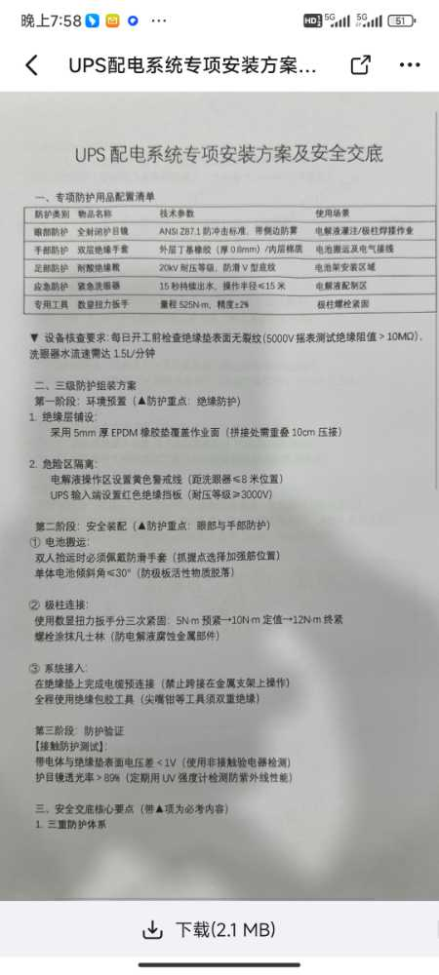
S-BJ-20250714-4000212 | 三澳项目 | B级 | BGC10落差超过5米的孔洞与临边，防护措施缺失或失效。 | 一般隐患排查 | 现场安全与应急设施/临边防护、洞口防护 | 1#常规岛/1BMX/0m层AB跨1-5轴区域(含B列双梁间) | [C226679]白广超 | 天津电建 | 2025年7月9日，我部检查1BMXA列3轴-5轴发现： 1.作业平台临边防护栏杆被私自拆除，存在人员坠落风险。 2.通道两处跳板未满铺。 3.管道贯穿通道区域管道周边未做封堵。 4.作业平台一处临边缺少挡胶板及密目网。 5.电缆桥架贯通位置孔洞未做封堵。 上述问题落差均大于6m。上述问题违反《苍南三澳核电项目施工现场违章、违规处理办法(E版)》33条“临边未按规定设置防护措施的”之描述。 | 2025-07-19 | 23:59:59 | [C325916]周德胜 | 2025-07-14 | 00:00:00 | 办结 | HSE | HSC | [C325916]周德胜 | 是 | 2025-07-16 | 14:01:18 | [C325916]周德胜 |  |  | 完成 | 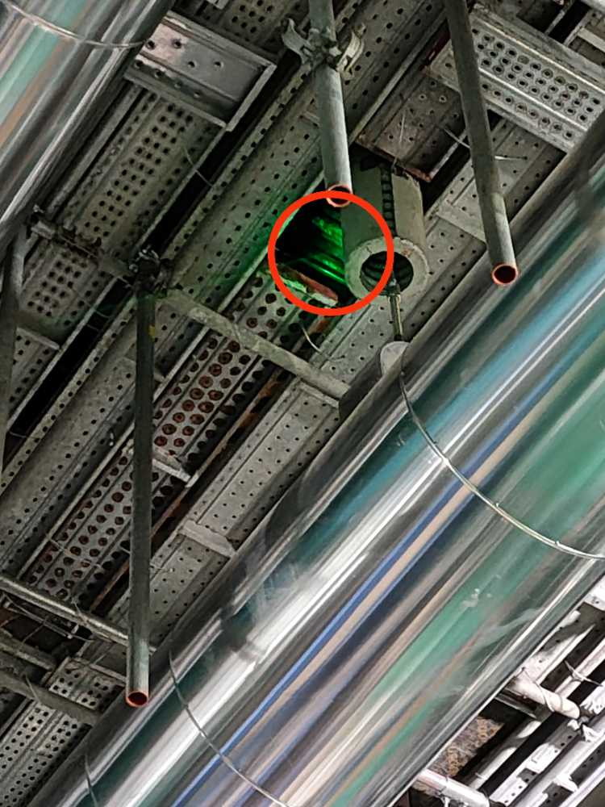
S-BJ-20250714-8501702 | 三澳项目 | B级 | BJK02深基坑未按要求逐级开挖逐级支护，或未按要求进行降（排）水、放坡。 | 一般隐患排查 | 现场作业/土石方作业/作业规程和要求 | 临建区域/二期排水隧洞工程/0m | [C238249]周雷 | 中铁十六局 | 2025年07月14日，检查中铁十六局二期排水隧洞工程泥水处理系统基坑开挖，现场存在以下问题:基坑开挖落差2米，方案放坡比1:0.25，现场部分边坡实测放坡不足1:0.18，与方案不符，现场岩质类别为第三类中风化岩，根据《建筑边坡工程技术规范》要求，放坡比应为:1:0.35-1:0.5，方案参数不符合相关规范要求，部分区域存在掏挖现象；基坑开挖，未设置挡水坎，不符合《三澳项目HSE实施细则》3.1.1:开挖深度超过1m的基坑，开挖前需搭设临边防护栏杆，挡水坎，并及时设置排水沟的相关规定。 | 2025-07-21 | 23:59:59 | [P641609]郑存强 | 2025-07-14 | 00:00:00 | 隐患整改 | HSE | HSC | [P641609]郑存强 |  |  |  | [P641609]郑存强 |  |  | 正常 | 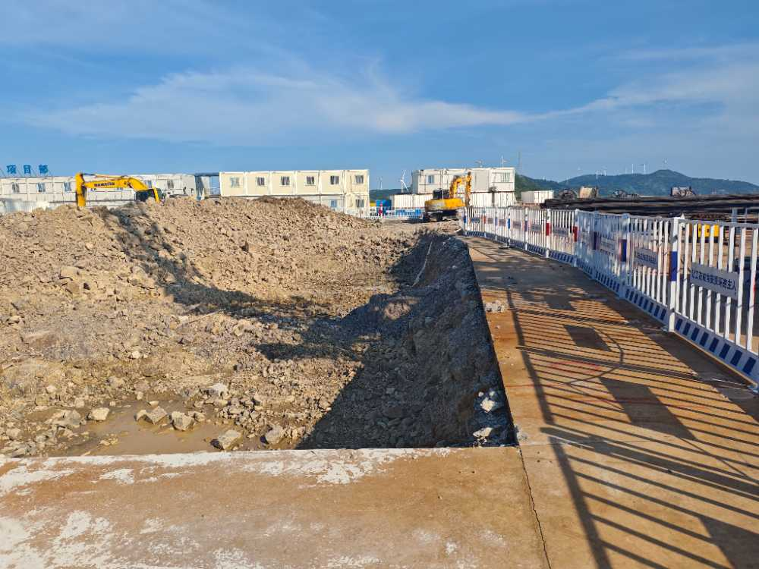
S-BJ-20250715-9700934 | 三澳项目 | B级 | BGJ12角磨机使用不当存在反弹失控、砂轮片破裂风险，例如安装带齿锯片、使用开裂锯片、利用切割片侧面打磨、用身体部位固定待加工的工件、未使用手柄等。 | 一般隐患排查 | 现场作业/动火作业/工具及材料 | BOP厂房/BXL/5m | [C219609]胡立超 | 天津电建 | 2025年7月15日，HSC对BXL进行检查发现，暖通二班一名作业人员一手持角磨机一手持物，使用切割片对螺杆进行打磨，且经核实未办理动火作业许可证。 | 2025-07-22 | 23:59:59 | [P624912]商守良 | 2025-07-15 | 00:00:00 | 专业队经理审批 | HSE | HSC | [P624912]商守良 |  |  |  | [P624912]商守良 |  |  | 正常 | 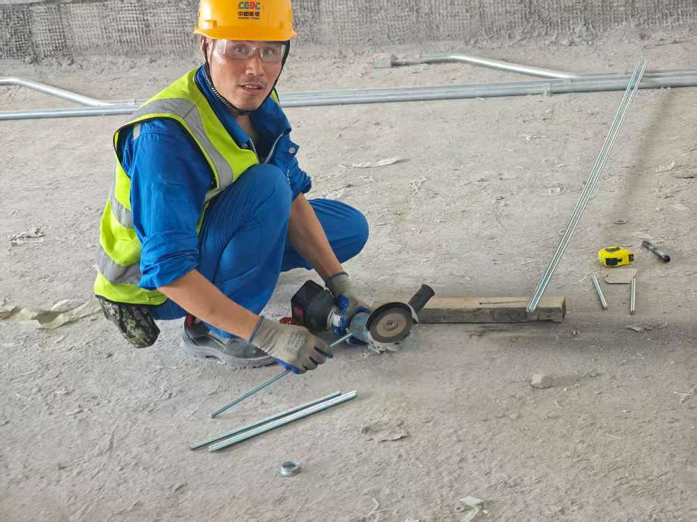
S-BJ-20250716-2500251 | 三澳项目 | B级 | BWX01未按国家标准分区分类储存危险化学品，超量、超品种储存危险化学品，相互禁配物质混放混存。 | 一般隐患排查 | 现场环境和条件/现场危化品存放 | 1#核岛/1BRP/0m | [C220004]毕愿帅 | 中核五公司 | 2025年7月13日，HSE分部巡检时发现1BRP零米氮气存放笼内同时存放酸洗钝化膏，未按国家标准分区分类储存危险化学品，且酸洗钝化膏存放未按要求设置防渗漏托盘。 | 2025-07-16 | 23:59:59 | [P631722]闫来喜 | 2025-07-13 | 00:00:00 | 办结 | HSE | HSC | [P631722]闫来喜 | 是 | 2025-07-16 | 08:32:31 | [P631722]闫来喜 |  |  | 完成 | 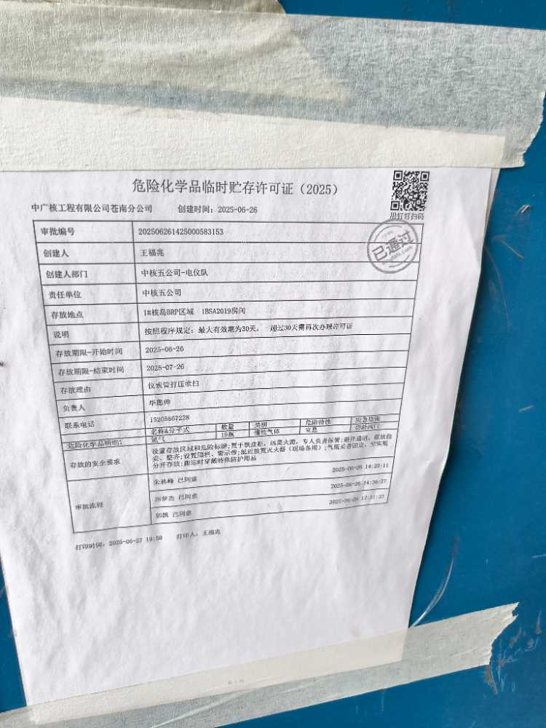
S-BJ-20250716-6401306 | 三澳项目 | B级 | BDQ06电气设备停送电操作，操作人员无授权、未执行监护制或隔离失效。 | 一般隐患排查 |  | BOP厂房/BOB/4.5m | [C209476]杨忠虎 | 中核华兴 | 2025年7月15日，HSC对0BOB厂房中核华兴施工自调试系统检查，发现存在隔离边界隔离错误及隔离失效情况，具体如下: 1、0BOB厂房0DWC1104CR箱内，2个隔离边界4100JA与4110JA的隔离牌与间隔不符，走错间隔。 2、0BOB厂房电气间0LKK1101TB-0303盘柜抽屉隔离锁具未上锁，未有效隔离，隔离失效。 | 2025-07-23 | 23:59:59 | [P641268]周波 | 2025-07-16 | 00:00:00 | 办结 | HSE | HSC | [P641268]周波 | 是 | 2025-07-17 | 08:09:19 | [P641268]周波 |  |  | 完成 | 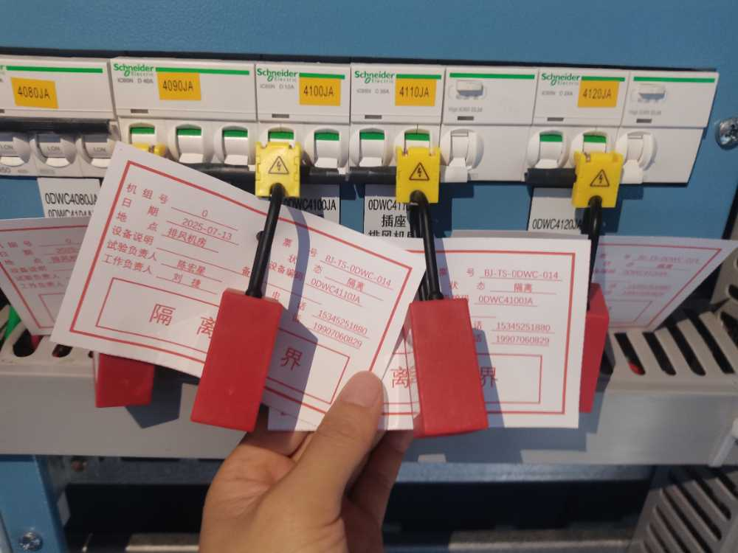
S-BJ-20250717-9801519 | 三澳项目 | B级 | BWX01未按国家标准分区分类储存危险化学品，超量、超品种储存危险化学品，相互禁配物质混放混存。 | 一般隐患排查 | 现场环境和条件/现场危化品存放 | BOP厂房/BEE/0m | [C231741]郭昌益 | 天津电建 | 北护岸厕所旁集装箱，存放较多，多种危化品混放（自喷漆，聚氨酯泡沫等）未按危化品管控，现在无SDS单，无灭火器等防护措施。 | 2025-07-24 | 23:59:59 | [C196829]李辉 | 2025-07-17 | 00:00:00 | 分部经理审批 | HSE | HSC |  |  |  |  | [C196829]李辉 |  |  | 正常 | 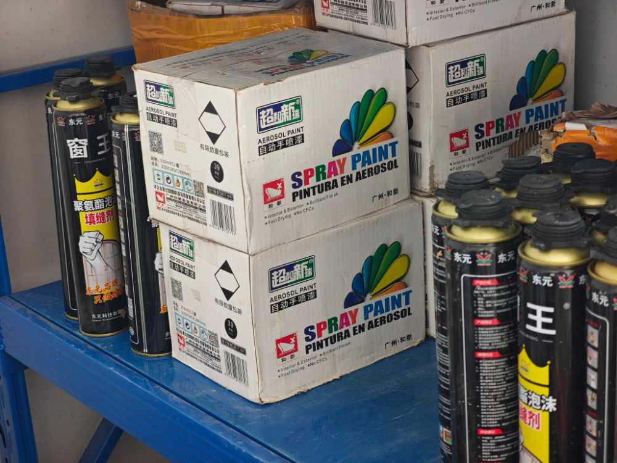
S-BS-20250716-9700052 | 防城港项目 | B级 | BGC10落差超过5米的孔洞与临边，防护措施缺失或失效。 | 一般隐患排查 | 现场安全与应急设施/临边防护、洞口防护 | 三期危化品库/危化品库 | [C214274]冯国德 | 安徽电建 | 三期危化品库甲类库东侧袁程本架工班员工张刚从屋面翻越至脚手架通道过程中安全带脱双钩，坠落高度约5米，存在较大人员坠落风险。 | 2025-07-28 | 23:59:59 | [PSMFHZA]黄志安 | 2025-07-16 | 00:00:00 | 隐患整改 | HSE | HSF | [PSMFHZA]黄志安 |  |  |  | [PSMFHZA]黄志安 |  |  | 正常 | 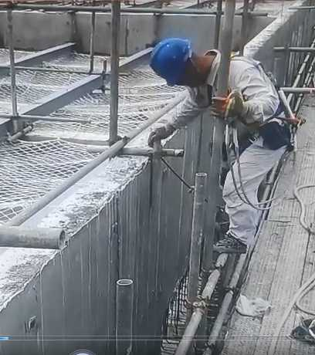
S-LF-20250715-2100170 | 陆丰项目 | B级 | BYX01*未辨识施工现场有限空间，且未在显著位置设置警示标志。 | 一般隐患排查 | 现场作业/受限空间作业/其它 | 海工区域/取水暗涵/临时围堰 | [C225095]赖焕瑜 | 中交四航局 | 中交四航局项目部办公区污水收集处理池入口未张贴警示标志，经调查，中交四航局未识别本单位有限空间，未建立有限空间信息台账，未有效管理有限空间。 | 2025-07-25 | 00:00:00 | [P235148]郭晓斐 | 2025-07-15 | 00:00:00 | 隐患整改 | HSE | HSL | [P235148]郭晓斐 |  |  |  | [P235148]郭晓斐 |  |  | 正常 | 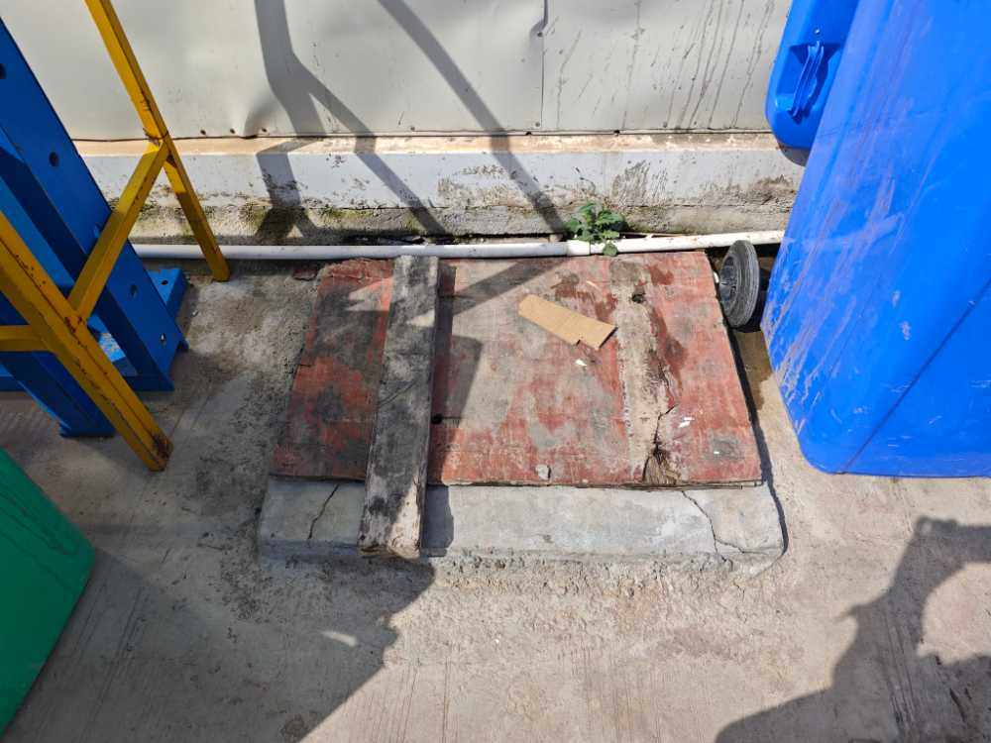
S-LF-20250718-2100444 | 陆丰项目 | B级 | BTS03*特种设备安全附件、安全保护装置缺失或者失灵，继续使用的。 | 一般隐患排查 | 现场施工机械、器具/其它 | 生产临建/中核华兴临建区/钢结构车间 | [C219172]丁宇晗 | 中核华兴（核岛土建） | 四瓶液氧杜瓦罐安全阀无校验铅封和标牌。 | 2025-07-25 | 23:59:59 | [P642971]刘景宝 | 2025-07-18 | 00:00:00 | 专业队经理审批 | HSE | HSL | [P642971]刘景宝 |  |  |  | [P642971]刘景宝 |  |  | 正常 | 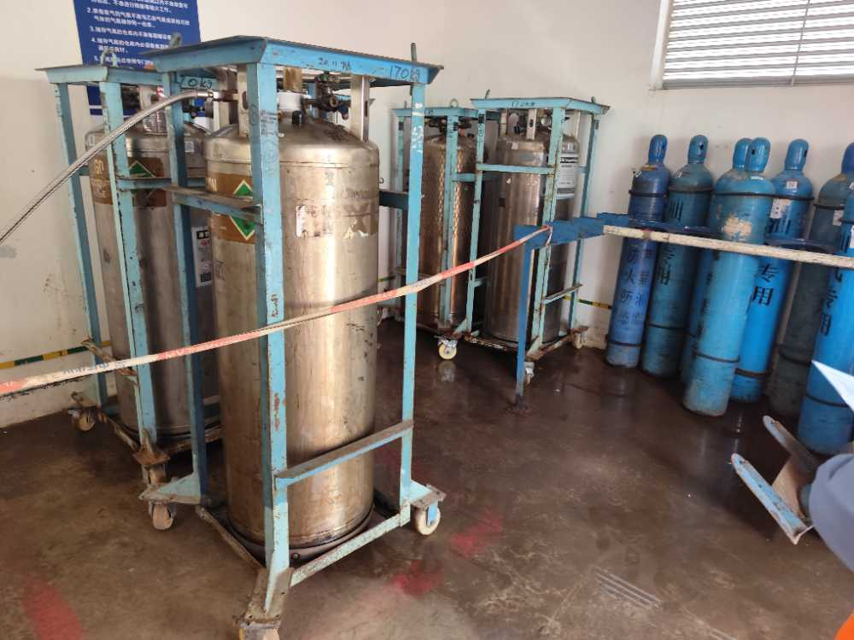
S-BS-20250711-8100121 | 防城港项目 | C级 |  | 区域巡检 | 现场施工机械、器具/土方机械/挖掘机 | 中建二局临建区/搅拌站 | [C223041]葛役敏 | 中建二局 | 搅拌站动土开挖作业现场挖机机身防光贴脱落，无警示要求。 | 2025-07-18 | 23:59:59 | [P630598]钟扬威 | 2025-07-11 | 00:00:00 | 办结 | HSE | HSF | [P630598]钟扬威 | 是 | 2025-07-17 | 17:57:06 | [P630598]钟扬威 |  |  | 完成 | 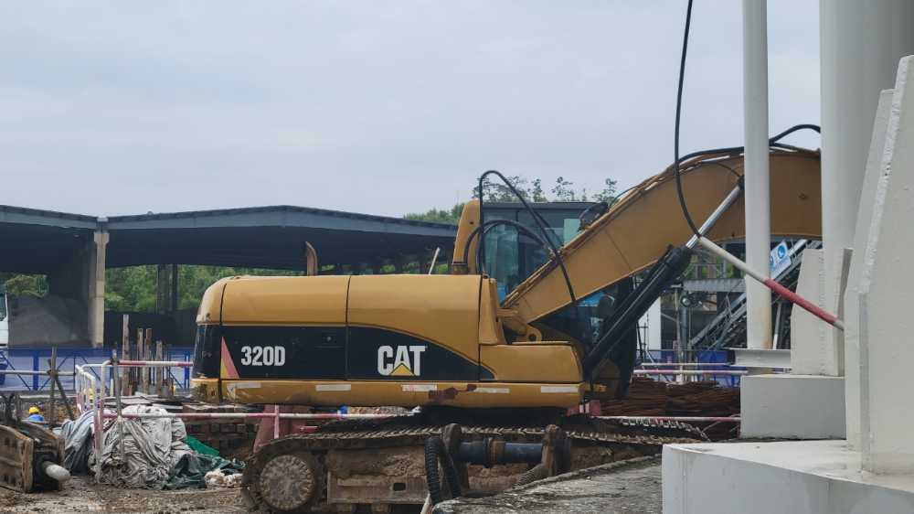
S-BS-20250711-9000098 | 防城港项目 | C级 |  | 一般隐患排查 | 现场作业/动火作业/防火花措施 | 雨污分流区域/BEW | [C212365]黄首雄 | 中铁五局 | 7月11日检查发现，BEW区域房间内氩弧焊作业周围可燃物未全部清理 |  |  | [P195796]杨颜铮 | 2025-07-11 | 17:33:43 | 办结 | HSE | HSF | [P627307]渠涛 | 是 | 2025-07-11 | 17:55:53 | [P627307]渠涛 |  |  | 完成 | 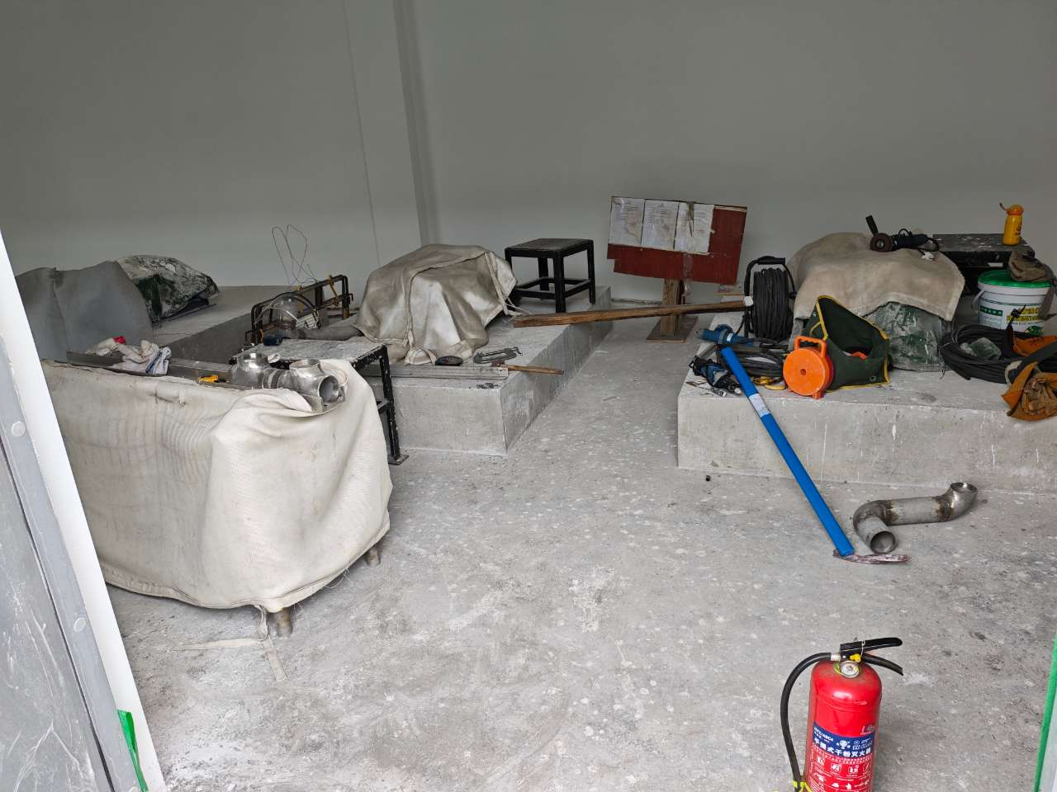
S-BS-20250712-3900013 | 防城港项目 | C级 |  | 一般隐患排查 | 现场作业/动火作业/灭火器材配置 | 雨污分流区域/BST | [C211087]吴祥东 | 中铁五局 | 7月12日检查发现，BST厂房7区作业人员在刷漆作业时未设置灭火器和监护人 | 2025-07-12 | 23:59:59 | [P195796]杨颜铮 | 2025-07-12 | 14:36:41 | 办结 | HSE | HSF | [P627307]渠涛 | 是 | 2025-07-12 | 14:36:20 | [P627307]渠涛 |  |  | 完成 | 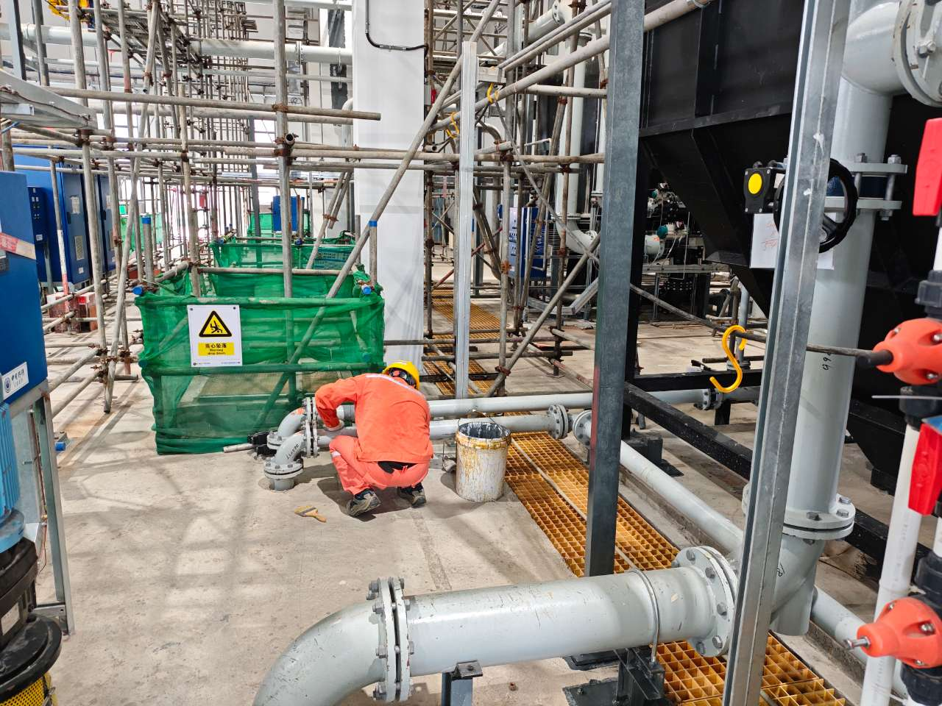
S-BS-20250714-1300085 | 防城港项目 | C级 |  | 一般隐患排查 | 现场作业/其它 | 综合负挖区域/5#核岛 | [C317644]罗坚 | 中铁五局 | 湿喷机启动钥匙未取走 | 2025-07-14 | 23:59:59 | [PSMFMZY]莫振勇 | 2025-07-14 | 00:00:00 | 办结 | HSE | HSF | [PSMFMZY]莫振勇 | 是 | 2025-07-14 | 17:02:58 | [PSMFMZY]莫振勇 |  |  | 完成 | 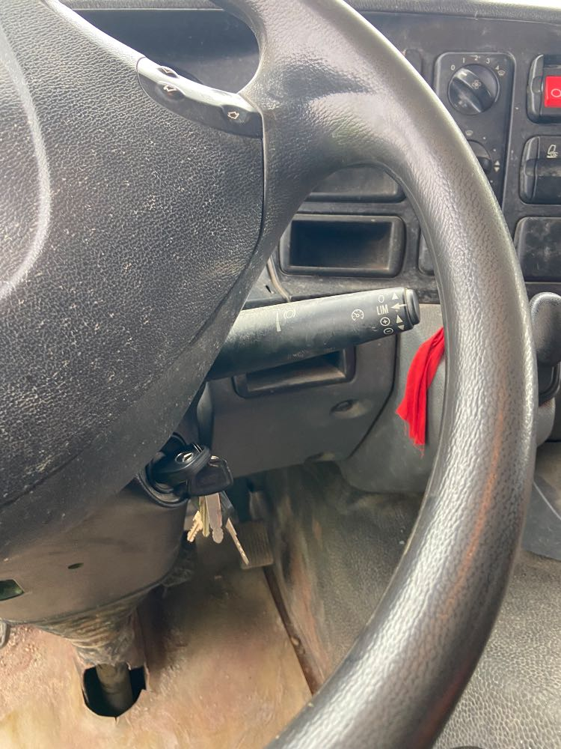
S-BS-20250714-1400017 | 防城港项目 | C级 |  | 一般隐患排查 | 现场作业/其它 | 综合负挖区域/BBX | [C305117]雷国树 | 中铁五局 | 钻机压力表损坏 | 2025-07-14 | 23:59:59 | [PSMFMZY]莫振勇 | 2025-07-11 | 00:00:00 | 办结 | HSE | HSF | [PSMFMZY]莫振勇 | 是 | 2025-07-14 | 07:58:39 | [PSMFMZY]莫振勇 |  |  | 完成 | 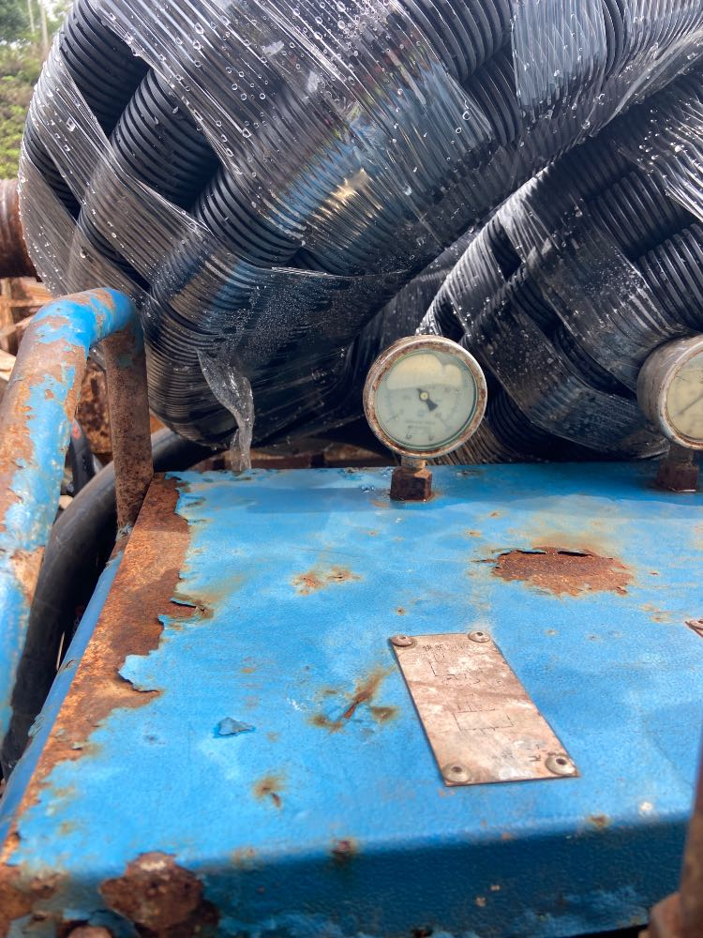
S-BS-20250714-2800051 | 防城港项目 | C级 |  | 一般隐患排查 | 现场环境和条件/现场工作环境/其它 | 综合负挖区域/7BGZ廊道 | [C223037]谢博鑫 | 中建二局 | BGZ廊道施工用水水管存在破损漏水 | 2025-07-14 | 23:59:59 | [PSMFHZA]黄志安 | 2025-07-14 | 00:00:00 | 办结 | HSE | HSF | [PSMFHZA]黄志安 | 是 | 2025-07-14 | 11:41:24 | [PSMFHZA]黄志安 |  |  | 完成 | 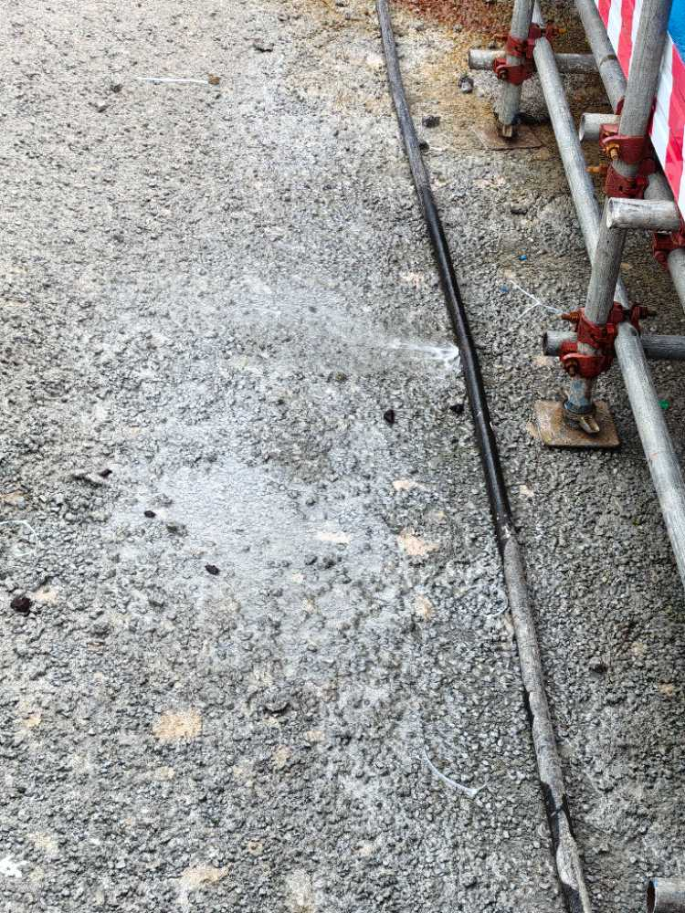
S-BS-20250714-4800100 | 防城港项目 | C级 |  | 一般隐患排查 | 现场安全与应急设施/脚手架/其它 | 雨污分流区域/3ASG | [C204095]陈荣宇 | 中铁五局 | BEW脚手架基础存在沉降 | 2025-07-14 | 23:59:59 | [P632245]李巨辉 | 2025-07-14 | 00:00:00 | 办结 | HSE | HSF | [P632245]李巨辉 | 是 | 2025-07-14 | 18:21:48 | [P632245]李巨辉 |  |  | 完成 | 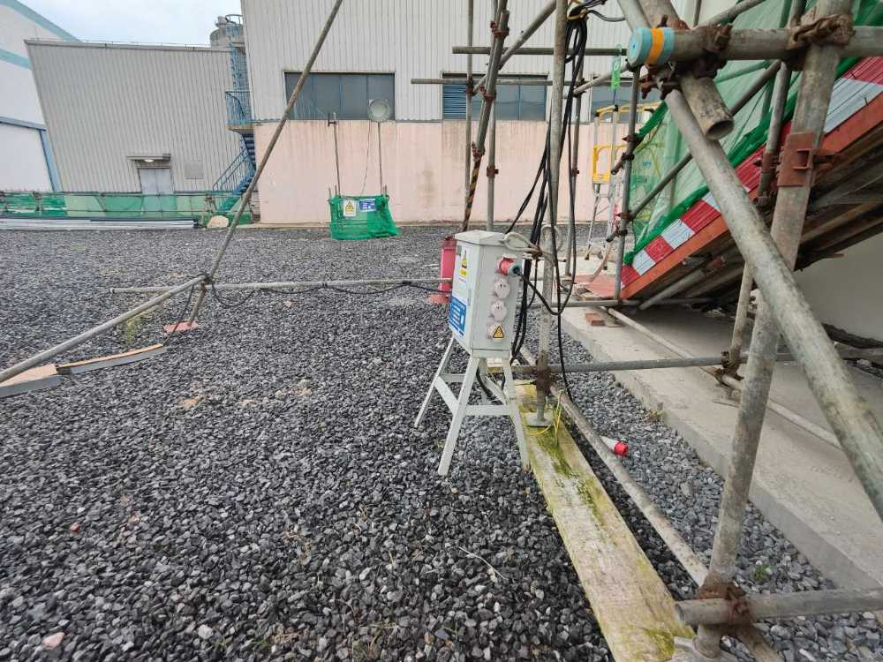
S-BS-20250714-6100109 | 防城港项目 | C级 |  | 一般隐患排查 | 现场环境和条件/其它 | 三期危化品库/危化品库 | [C214274]冯国德 | 安徽电建 | 作业控制区建立不完善 | 2025-07-14 | 23:59:59 | [P626414]黄华志 | 2025-07-14 | 00:00:00 | 办结 | HSE | HSF | [P626414]黄华志 | 是 | 2025-07-14 | 21:42:40 | [P626414]黄华志 |  |  | 完成 | 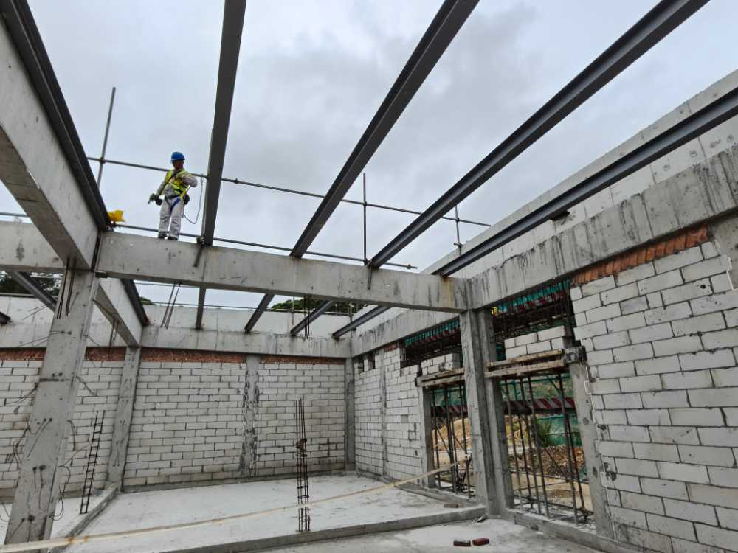
S-BS-20250715-2400002 | 防城港项目 | C级 |  | 一般隐患排查 | 现场作业/其它 | 综合负挖区域/5#核岛 | [C317644]罗坚 | 中铁五局 | 预应力环廊垂直边坡已出现塌方现象 | 2025-07-15 | 23:59:59 | [P620708]吴文能 | 2025-07-14 | 00:00:00 | 办结 | HSE | HSF | [P620708]吴文能 | 是 | 2025-07-15 | 07:19:21 | [P620708]吴文能 |  |  | 完成 | 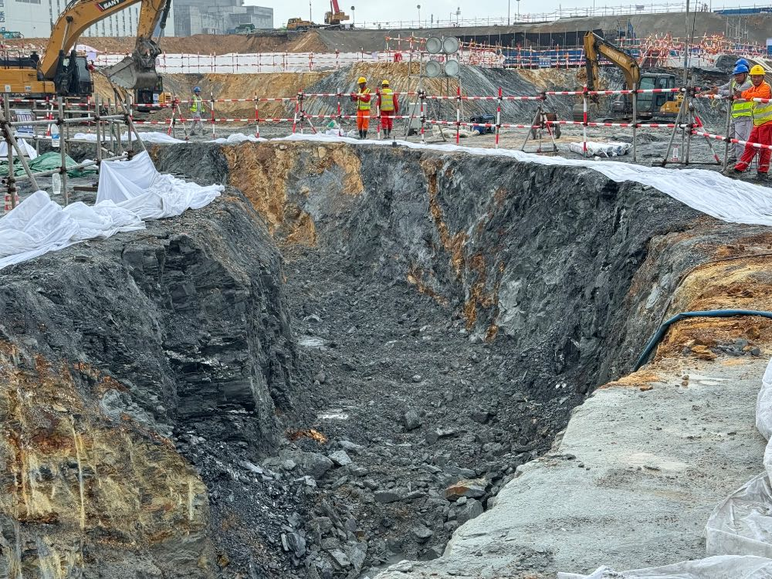
S-BS-20250716-4700090 | 防城港项目 | C级 |  | 一般隐患排查 | 现场安全与应急设施/消防设施/消防器材 | 安徽电建临建区/木工车间及周围加工区、堆场 | [C198797]魏胜杰 | 安徽电建 | 消防器材未定期进行检查 | 2025-08-06 | 23:59:59 | [P624938]韦重凯 | 2025-07-16 | 00:00:00 | 隐患整改 | HSE | HSF | [P624938]韦重凯 |  |  |  | [P624938]韦重凯 |  |  | 正常 | 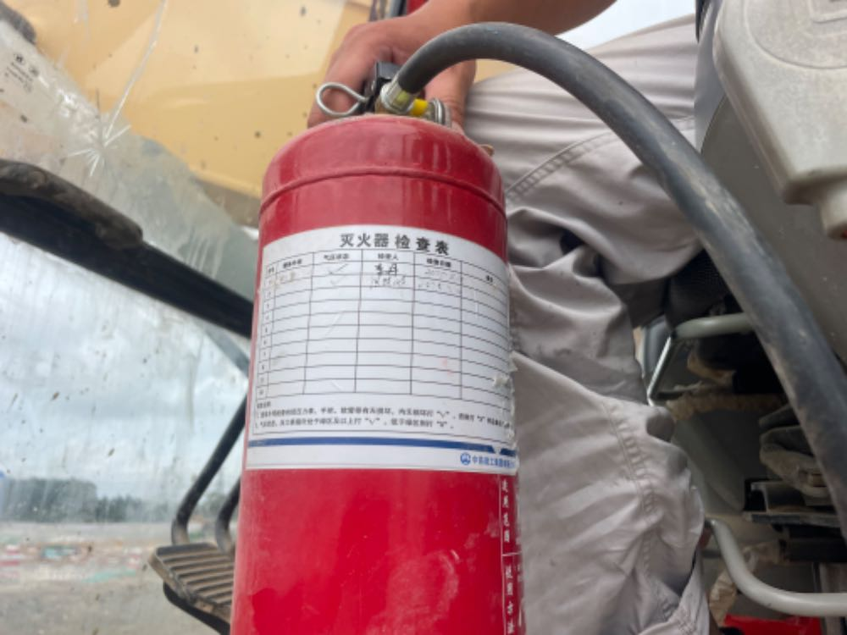
S-BS-20250716-6000100 | 防城港项目 | C级 |  | 一般隐患排查 | 现场环境和条件/环保检查/固体废物污染防治/建筑垃圾及生活垃圾管控 | 中建二局临建区/生产临建一区钢结构堆场 | [C174774]李煊民 | 中建二局 | 7月15日检查发现，中建二局临建一区垃圾池堆放的混泥土块等建筑垃圾满溢未及时清理 | 2025-07-21 | 23:59:59 | [P195777]朱少奇 | 2025-07-16 | 17:29:09 | 隐患整改 | HSE | HSF | [P627307]渠涛 |  |  |  | [P627307]渠涛 |  |  | 正常 | 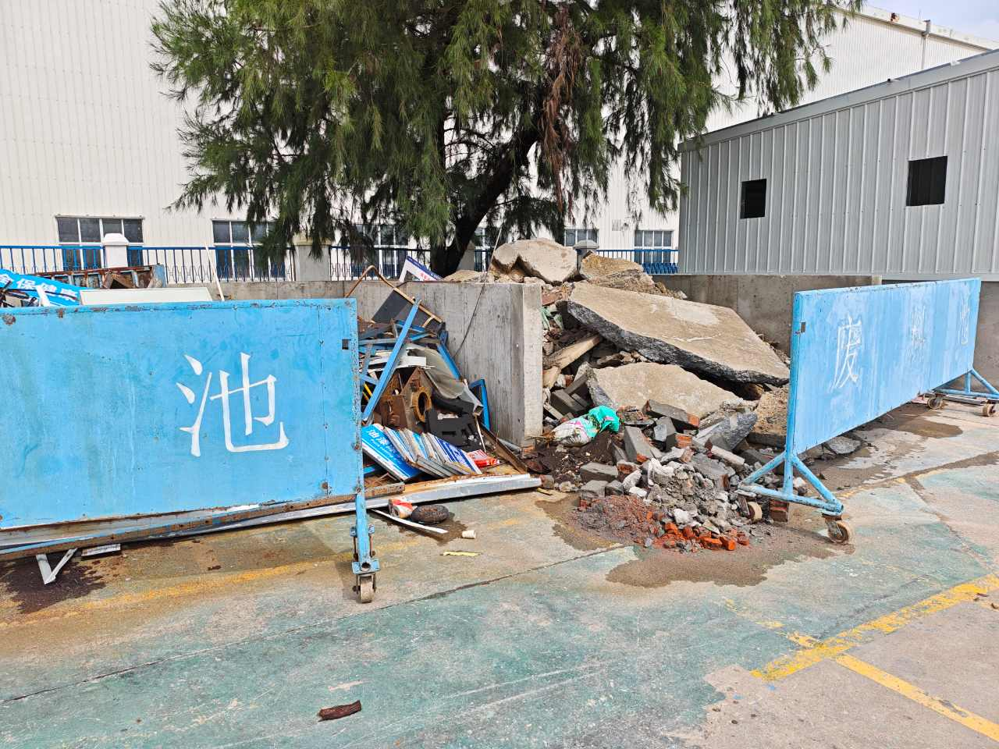
S-BS-20250717-2600059 | 防城港项目 | C级 |  | 一般隐患排查 | 现场安全与应急设施/临时用电/电缆线路 | 雨污分流区域/BST | [C211087]吴祥东 | 中铁五局 | BST设备间2区，甘兵班组使用的电源线插头未插到位 |  |  | [PSMFQS1]覃思 | 2025-07-17 | 11:18:29 | 办结 | HSE | HSF | [PSMFQS1]覃思 | 是 | 2025-07-17 | 11:20:05 | [PSMFQS1]覃思 |  |  | 完成 | 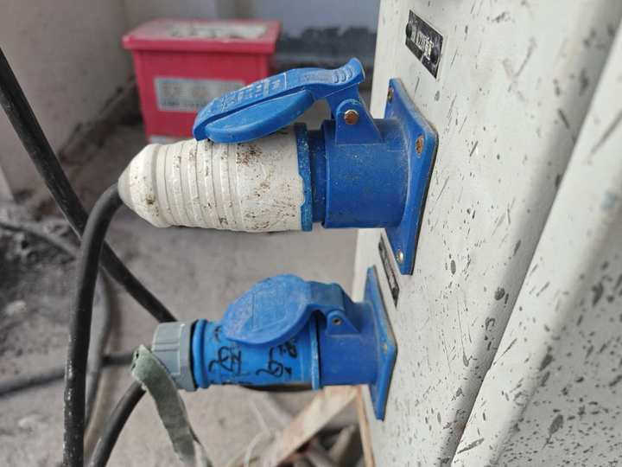
S-BS-20250717-6600172 | 防城港项目 | C级 |  | 一般隐患排查 | 现场环境和条件/消防设施/临时消防水 | 综合水泵房建设/综合水泵房建设 | [C189849]吴俊宇 | 贵州建投 | 消火栓7月份未检查 | 2025-07-17 | 23:59:59 | [P626414]黄华志 | 2025-07-17 | 00:00:00 | 办结 | HSE | HSF | [P626414]黄华志 | 是 | 2025-07-17 | 22:44:32 | [P626414]黄华志 |  |  | 完成 | 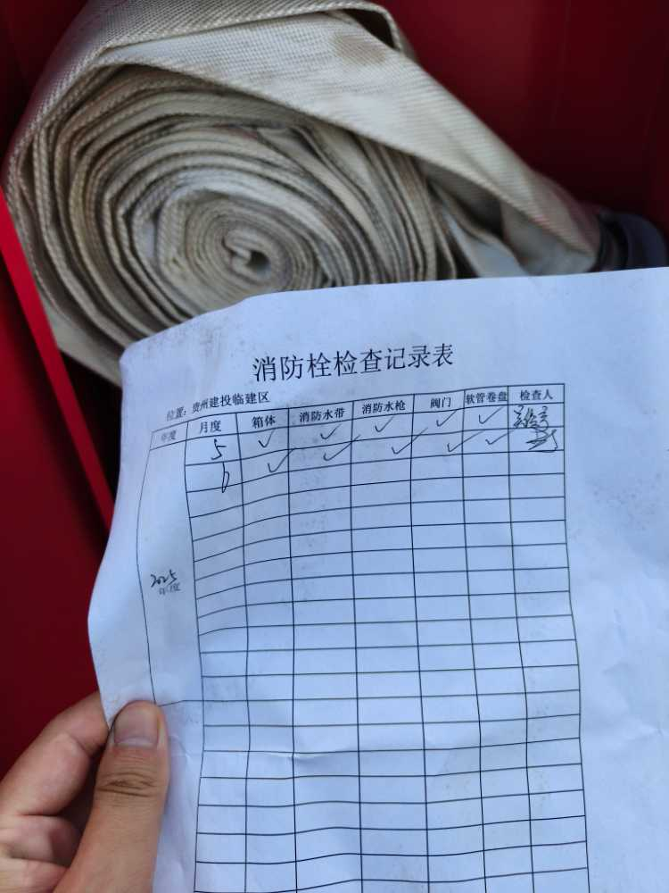
S-BS-20250717-9300129 | 防城港项目 | C级 |  | 一般隐患排查 | 现场施工机械、器具/其它 | 中建二局临建区/生产临建一区钢结构车间 | [C228185]杨国锋 | 中建二局 | 叉车未粘贴第三方检验合格证 | 2025-07-24 | 23:59:59 | [PSMFMZY]莫振勇 | 2025-07-17 | 00:00:00 | 隐患整改 | HSE | HSF | [PSMFMZY]莫振勇 |  |  |  | [PSMFMZY]莫振勇 |  |  | 正常 | 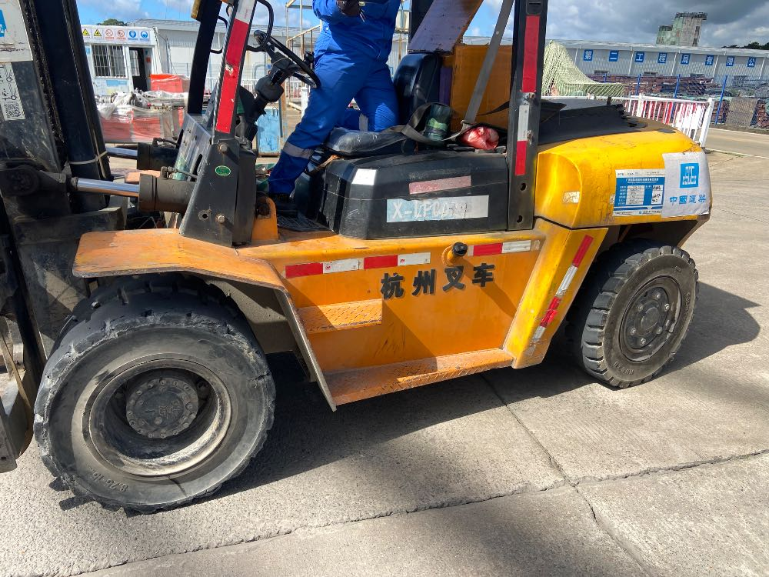
S-CW-20250712-4000167 | 招远项目 | C级 |  | 专项安全检查 | 现场环境和条件/环保检查/水土流失防治/一般要求 | 五通一平区域/场平、负挖、强夯区域（铁五）/其他BOP区域/其他 | [C193321]程良云 | 中铁五局（场平） | 靠近中电建临建边坡未铺设密目网或边坡喷素混凝土 | 2025-07-19 | 23:59:59 | [P166928]郭建一 | 2025-07-12 | 00:00:00 | 隐患整改 | HSE | HSZ | [P166928]郭建一 |  |  |  | [P166928]郭建一 |  |  | 正常 | 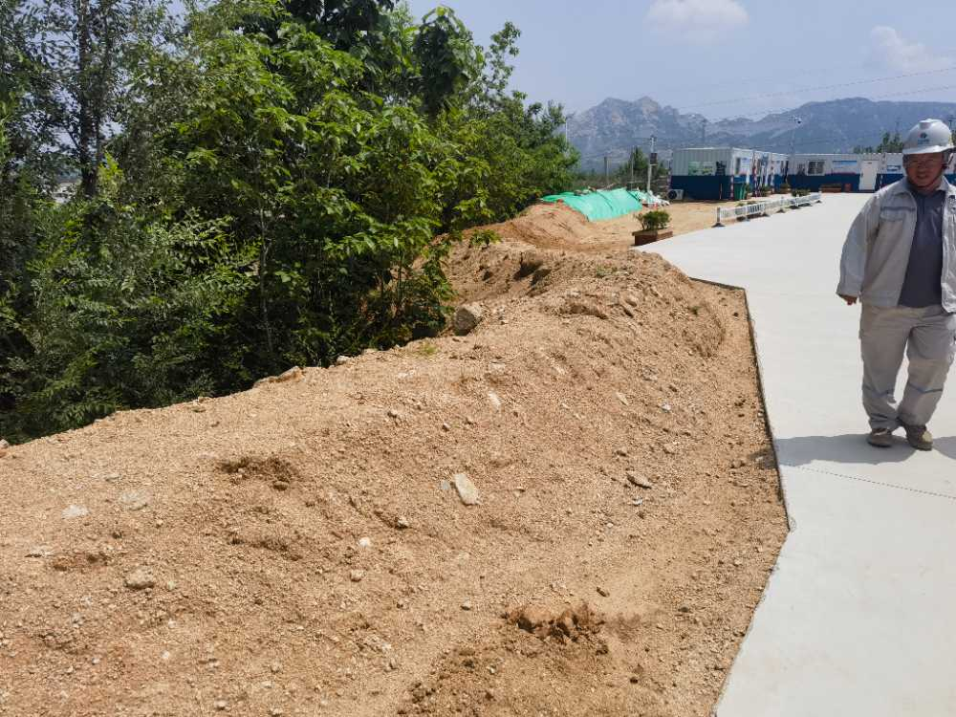
S-CW-20250713-1900177 | 招远项目 | C级 |  | 一般隐患排查 | 现场环境和条件/废弃物 | 1号核岛区域/1BDB/BDC/基坑 | [C229302]边韬 | 中核华兴 | 垃圾箱使用不规范 | 2025-07-20 | 23:59:59 | [P642310]邢庆伟 | 2025-07-13 | 00:00:00 | 办结 | HSE | HSZ | [P642310]邢庆伟 | 是 | 2025-07-18 | 11:25:18 | [P642310]邢庆伟 |  |  | 完成 | 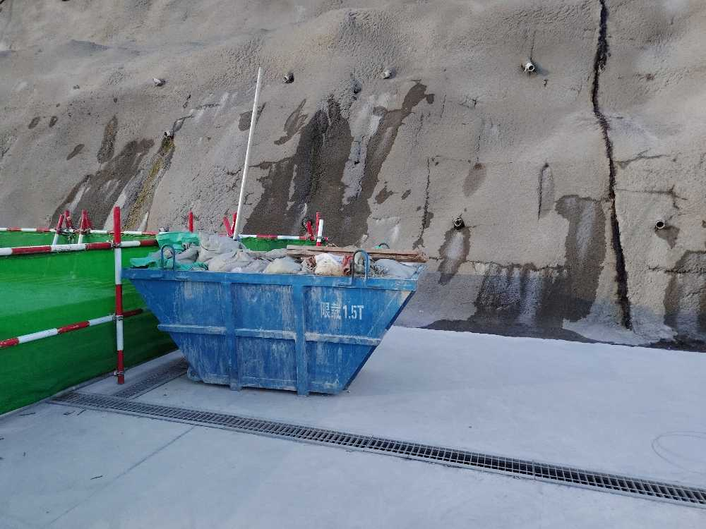
S-CW-20250714-2800194 | 招远项目 | C级 |  | 一般隐患排查 | 现场安全与应急设施/临时用电/配电箱 | 厂外工程/搅拌站及试验室/搅拌站/1/2号线 | [C219108]陶杰 | 中水九局 | 一号号配料仓东侧二级配电箱未上锁。 | 2025-07-17 | 23:59:59 | [P636298]张记语 | 2025-07-14 | 00:00:00 | 办结 | HSE | HSZ | [P636298]张记语 | 是 | 2025-07-17 | 10:13:55 | [P636298]张记语 |  |  | 完成 | 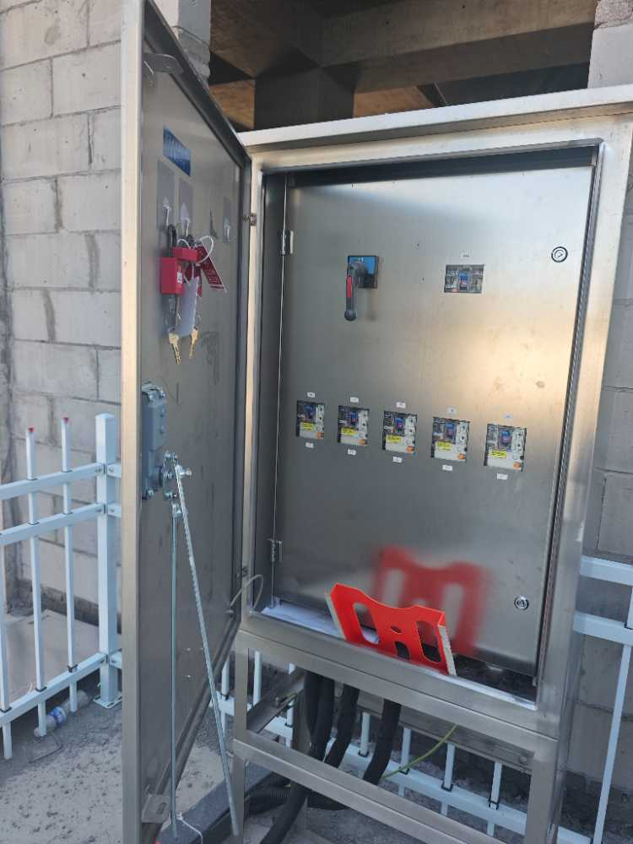
S-CW-20250714-6300256 | 招远项目 | C级 |  | 一般隐患排查 | 现场安全与应急设施/通道、梯台 | 1号常规岛区域/1BMX/AB跨（除汽机区域） | [C223007]张玉波 | 中建二局 | 通道无验收信息牌，无法确定是否验收可用 | 2025-07-21 | 23:59:59 | [P642336]刘世杰 | 2025-07-14 | 00:00:00 | 办结 | HSE | HSZ | [P642336]刘世杰 | 是 | 2025-07-15 | 18:20:30 | [P642336]刘世杰 |  |  | 完成 | 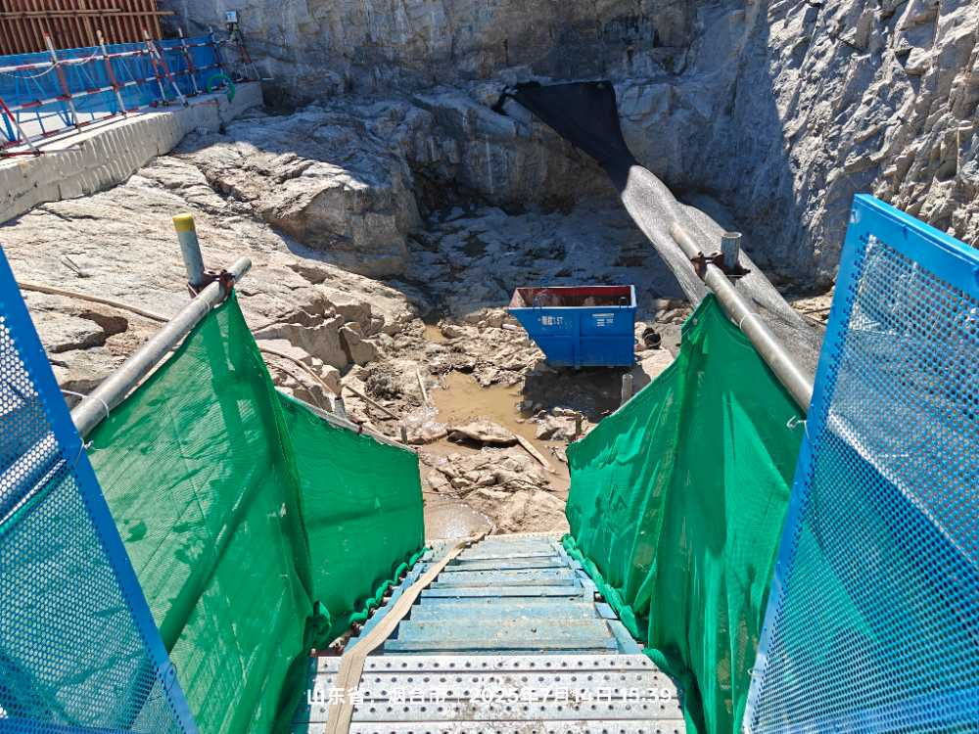
S-CW-20250715-4900201 | 招远项目 | C级 |  | 一般隐患排查 | 现场作业/脚手架作业/作业规程和要求 | 五通一平区域/施工供暖（中电建）/锅炉房 | [C127558]刘继刚 | 中电建核电（暖通） | 脚手架搭设与挂安全都网存在交叉作业 | 2025-07-22 | 23:59:59 | [P642310]邢庆伟 | 2025-07-15 | 00:00:00 | 隐患整改 | HSE | HSZ | [P642310]邢庆伟 |  |  |  | [P642310]邢庆伟 |  |  | 正常 | 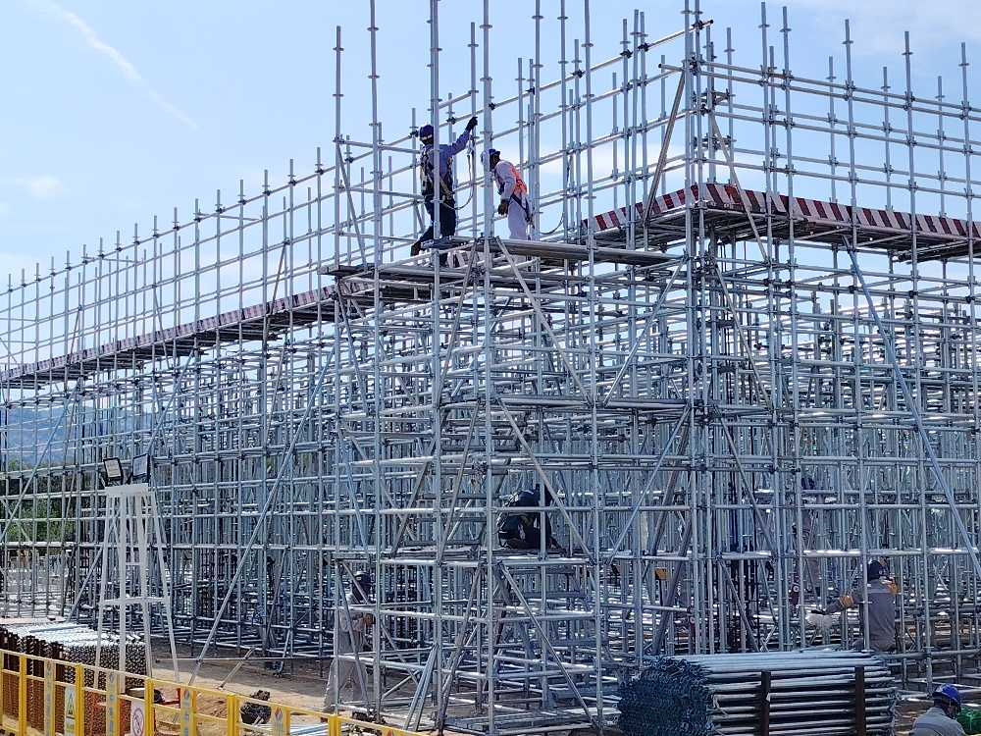
S-CW-20250715-9400145 | 招远项目 | C级 |  | 一般隐患排查 | 现场环境和条件/现场道路 | 1号核岛区域/模块拼装场地/1BRX钢衬里模块拼装场地 | [C201279]李志刚 | 中核华兴 | 道路验收牌信息未填写 | 2025-07-22 | 23:59:59 | [P642336]刘世杰 | 2025-07-15 | 00:00:00 | 隐患整改 | HSE | HSZ | [P642336]刘世杰 |  |  |  | [P642336]刘世杰 |  |  | 正常 | 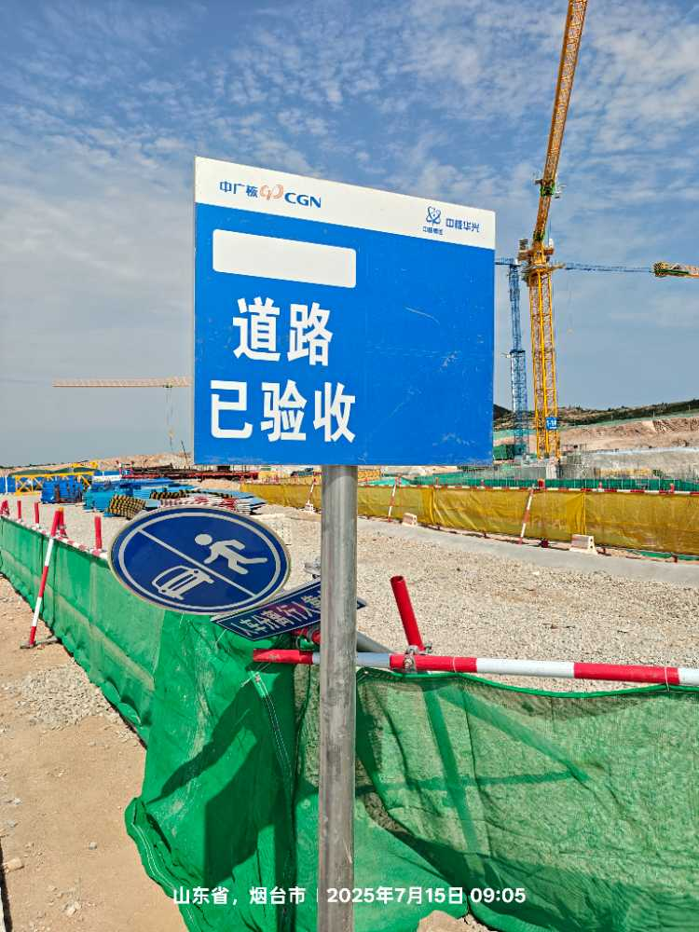
S-BJ-20250711-9701223 | 三澳项目 | D级 |  | 一般隐患排查 | 现场安全与应急设施/安全绳与安全自锁器（防坠器） | 其他/道路/50-115土石方路 | [C209692]吴欣勇 | 华兴场平 | 90米边坡人员高处作业安全带使用缓冲包 | 2025-07-16 | 23:59:59 | [C215259]郑守旋 | 2025-07-11 | 00:00:00 | 办结 | HSE | HSC | [C215259]郑守旋 | 是 | 2025-07-12 | 09:58:44 | [C215259]郑守旋 |  |  | 完成 | 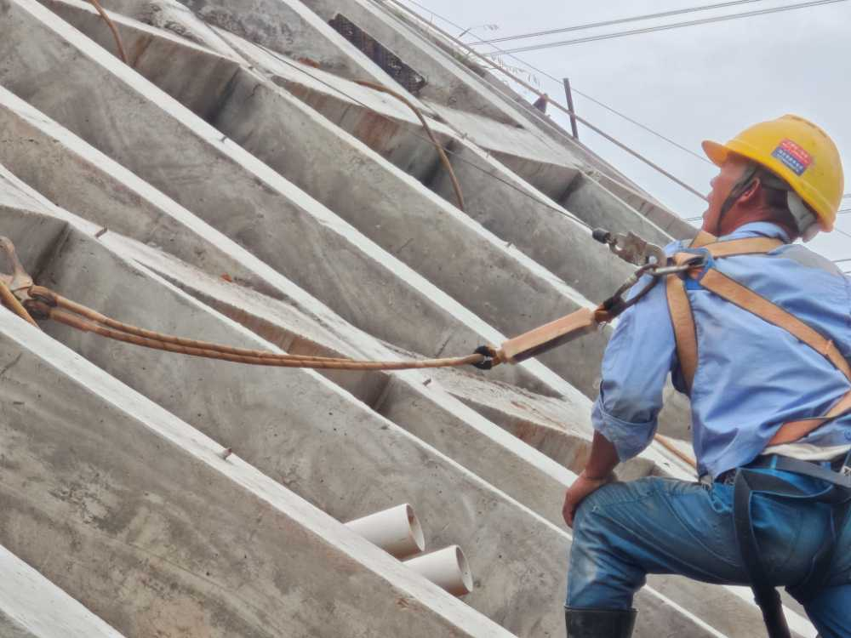
S-BJ-20250713-0401031 | 三澳项目 | D级 |  | 一般隐患排查 | 现场环境和条件/现场危化品存放 | 1#常规岛/1BMX/主变、厂变区域 | [C234499]曾令勇 | 天津电建 | 1BMX南侧，氩气卸车时不符合危化品搬运要求。 | 2025-07-13 | 23:59:59 | [P631722]闫来喜 | 2025-07-13 | 00:00:00 | 办结 | HSE | HSC | [P631722]闫来喜 | 是 | 2025-07-13 | 17:58:36 | [P631722]闫来喜 |  |  | 完成 | 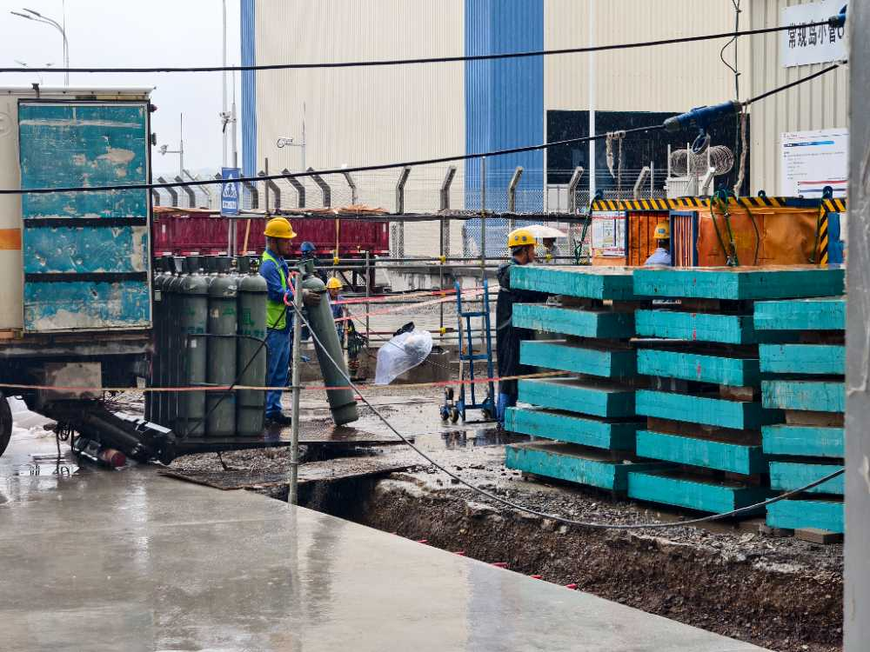
S-BZ-20250711-0300404 | 宁德项目 | D级 |  | 一般隐患排查 | 现场安全与应急设施/防护栏杆 | BOP/7BZD/7BZD全部区域/7BGZ廊道 | [C311654]杨琛 | 中核华兴 | 5/6）中核华兴BGZ廊道顶板施工临边作业人员将安全带挂设在无绿牌的防护栏杆上，且围栏上有禁止挂安全带标识，存在高处坠落风险。 | 2025-07-18 | 23:59:59 | [P638332]叶振统 | 2025-07-11 | 09:44:50 | 隐患验证 | HSE | HSN | [P638332]叶振统 |  |  |  | [P638332]叶振统 |  |  | 正常 | 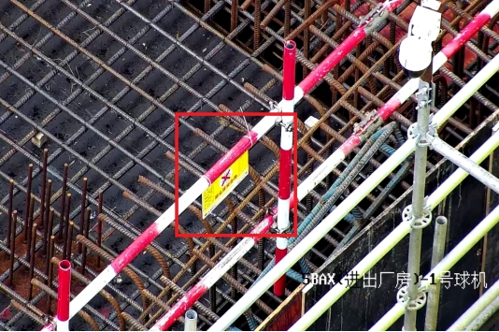
S-BZ-20250711-3300629 | 宁德项目 | D级 |  | 一般隐患排查 | 现场环境和条件/现场物项存放 | 西部陆域临建/中交四航场内临建区/四航桥梁生产临建区/钢筋加工场区域 | [C239248]高尚捷 | 中交四航 | 钢筋笼未配置防滚措施 | 2025-07-18 | 23:59:59 | [P626101]李求府 | 2025-07-11 | 00:00:00 | 办结 | HSE | HSN | [P626101]李求府 | 是 | 2025-07-17 | 18:14:28 | [P626101]李求府 |  |  | 完成 | 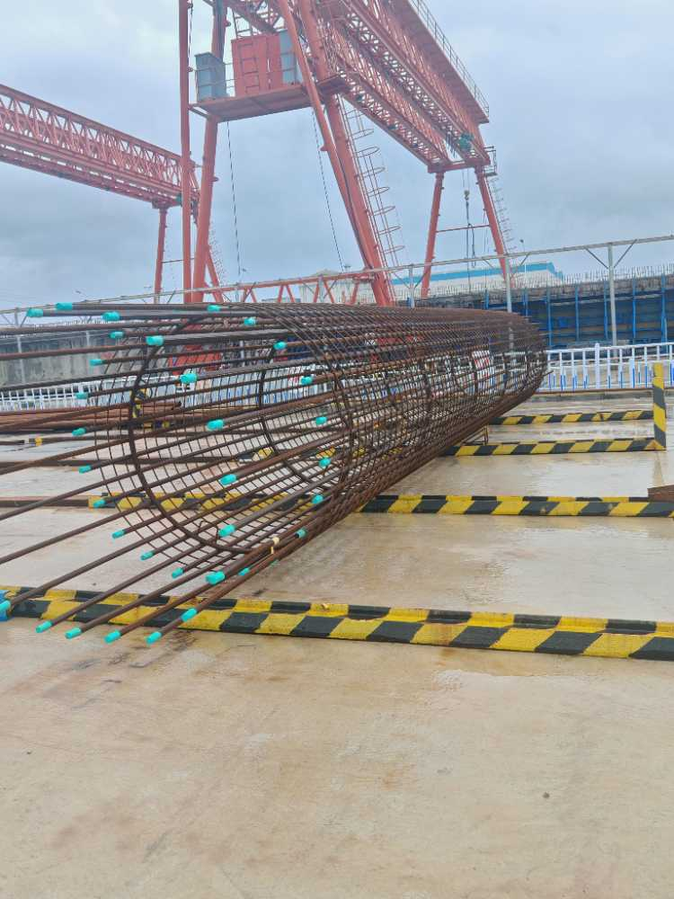
S-BZ-20250711-3900059 | 宁德项目 | D级 |  | 一般隐患排查 | 现场环境和条件/文明施工 | BOP/7BPX/7BPX-联合泵房区域/3#工具箱堆场及材料堆场 | [C198174]崔嘉豪 | 中核华兴 | 工具箱区域文明施工欠佳 | 2025-07-16 | 23:59:59 | [P641243]廖梓舒 | 2025-07-11 | 03:41:25 | 办结 | HSE | HSN | [P641243]廖梓舒 | 是 | 2025-07-15 | 17:19:33 | [P641243]廖梓舒 |  |  | 完成 | 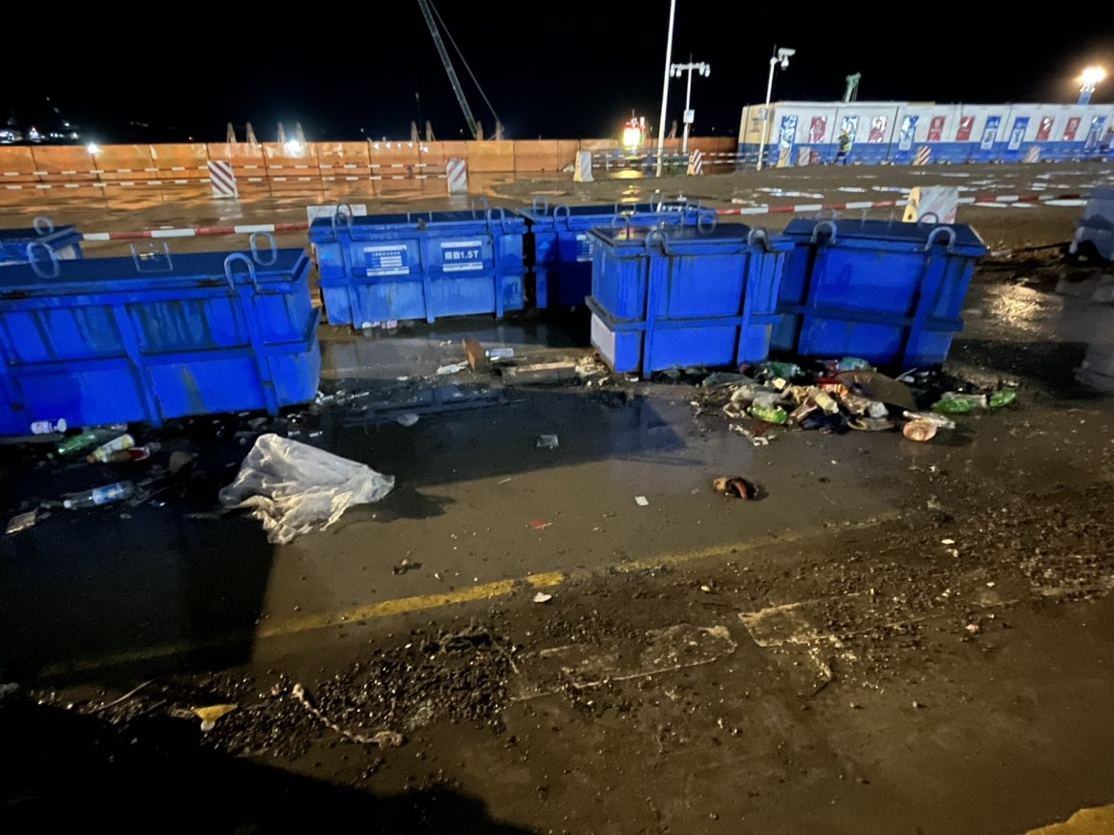
S-BZ-20250711-7000846 | 宁德项目 | D级 |  | 一般隐患排查 | 现场环境和条件/现场工作环境/其它 | 5CI-5号常规岛/5BLX/5BLX-常规岛电气厂房全部区域/5BGZ-5M段 | [C196773]汪志军 | 中核二四 | 5M段标识牌脱落 | 2025-07-23 | 23:59:59 | [P641138]潘兴乐 | 2025-07-11 | 16:28:13 | 办结 | HSE | HSN | [P641138]潘兴乐 | 是 | 2025-07-15 | 07:53:51 | [P641138]潘兴乐 |  |  | 完成 | 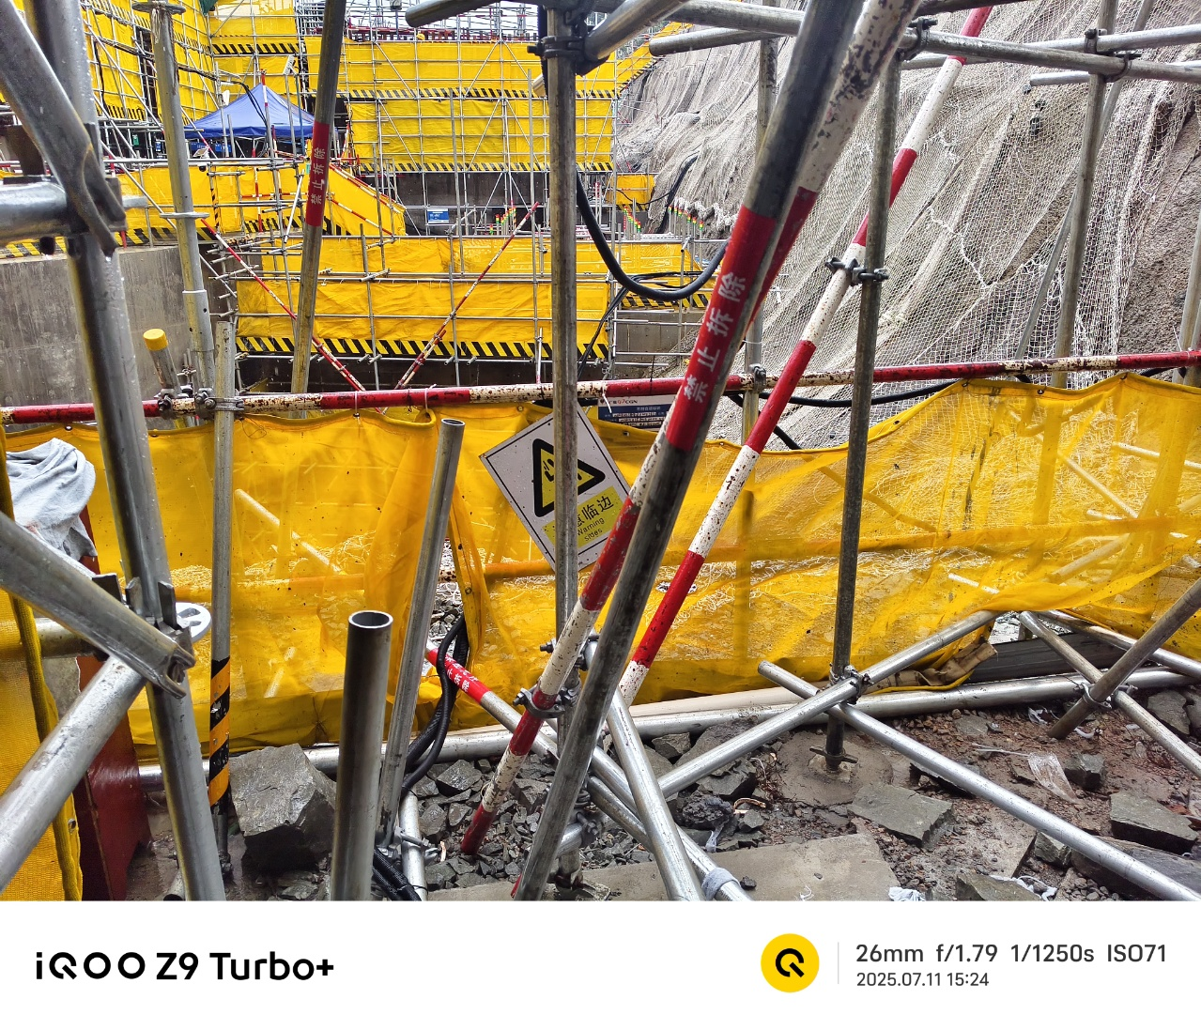
S-BZ-20250714-6701154 | 宁德项目 | D级 |  | 一般隐患排查 | 现场作业/高处作业/监护人的设置及履职 | 西部陆域临建/工友之家/工友之家区域 | [C204077]温身健 | 惠阳建筑 | 工友之家使用登高车高处焊接作业监护人员未佩戴袖章。 | 2025-07-17 | 23:59:59 | [PABELYH]刘永浩 | 2025-07-14 | 00:00:00 | 办结 | HSE | HSN | [PABELYH]刘永浩 | 是 | 2025-07-17 | 21:53:14 | [PABELYH]刘永浩 |  |  | 完成 | 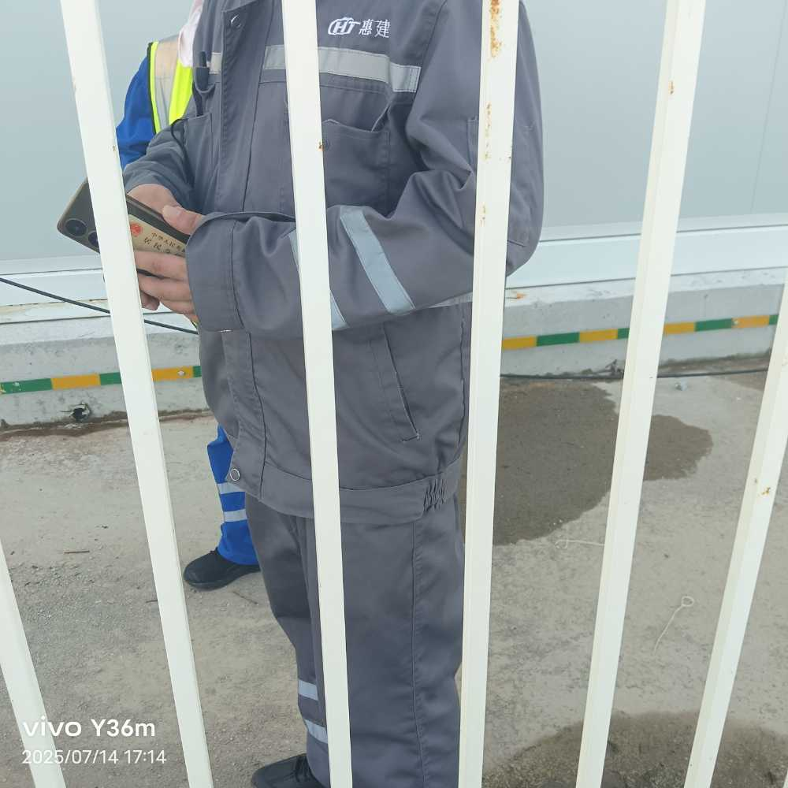
S-BZ-20250715-0600459 | 宁德项目 | D级 |  | 专项安全监督 | 基础管理/应急管理 | 西部陆域临建/浙火临建区/浙火班组区（S板房）/C板房 | [C130971]刘旺 | 浙江火电 | 应急物资库安全带未张贴季度检查标识。 | 2025-07-23 | 23:59:59 | [P638822]仝臣 | 2025-07-15 | 11:53:35 | 隐患整改 | HSE | HSN | [P638822]仝臣 |  |  |  | [P638822]仝臣 |  |  | 正常 | 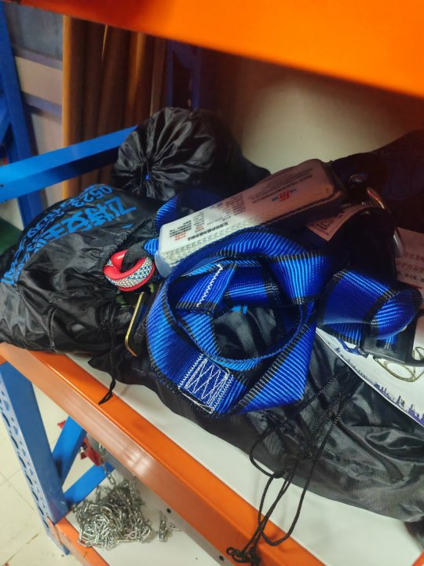
S-BZ-20250716-7400671 | 宁德项目 | D级 |  | 一般隐患排查 | 现场作业/模板施工/其它 | 6NI-6号核岛/6BSC | [C328670]符金西 | 中核华兴 | 6BSC，人员站在钢管上作业。 | 2025-07-23 | 23:59:59 | [P641756]吴秀谦 | 2025-07-16 | 17:11:11 | 隐患整改 | HSE | HSN | [P641756]吴秀谦 |  |  |  | [P641756]吴秀谦 |  |  | 正常 | 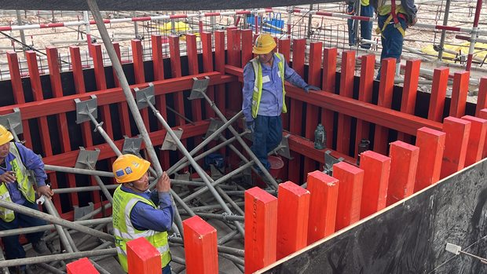
S-BZ-20250717-5400960 | 宁德项目 | D级 |  | 一般隐患排查 | 现场施工机械、器具/电动及气动工具/其它 | 其他/综合-BZ楼及BA楼改造/综合-BA楼改造 | [C316885]付星 | 中核二四 | 工具缺少二维码标签 | 2025-07-23 | 23:59:59 | [P641319]吕德珅 | 2025-07-17 | 00:00:00 | 隐患整改 | HSE | HSN | [P641319]吕德珅 |  |  |  | [P641319]吕德珅 |  |  | 正常 | 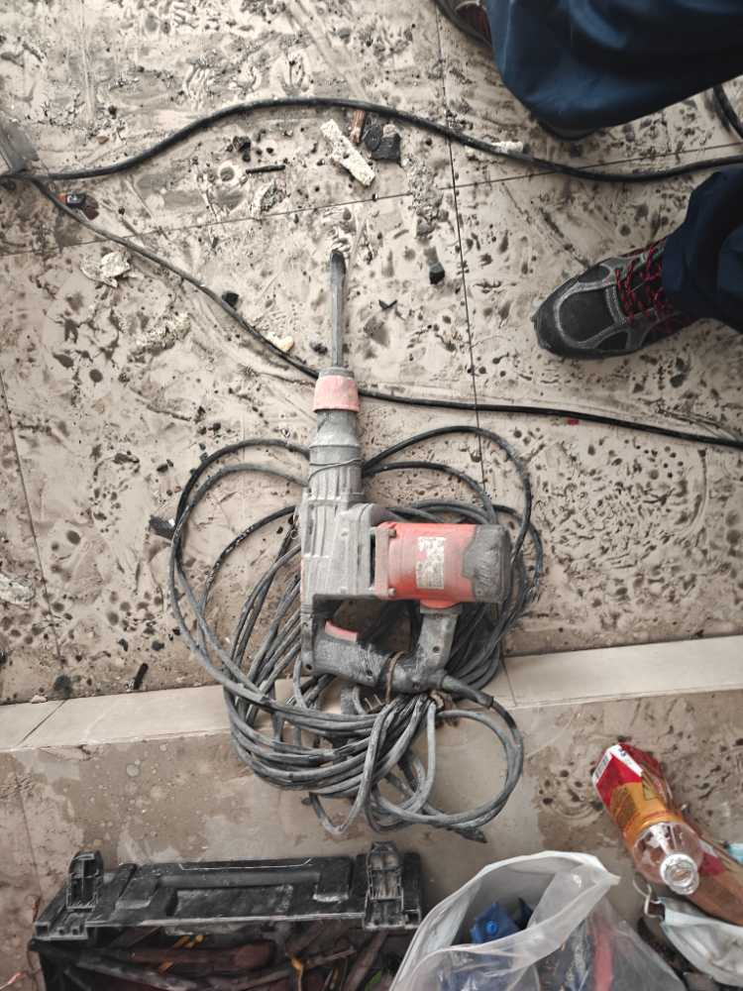
S-BZ-20250717-5801228 | 宁德项目 | D级 |  | 一般隐患排查 | 现场环境和条件/文明施工 | 5NI-5号核岛/5BSC/0m/9米间隙组合廊道 | [C157330]赵有福 | 中核华兴 | 9米间隙组合廊道6段铁钉盒责任信息标识牌破损斜 | 2025-07-24 | 23:59:59 | [P641242]刘学 | 2025-07-17 | 00:00:00 | 隐患整改 | HSE | HSN | [P641242]刘学 |  |  |  | [P641242]刘学 |  |  | 正常 | 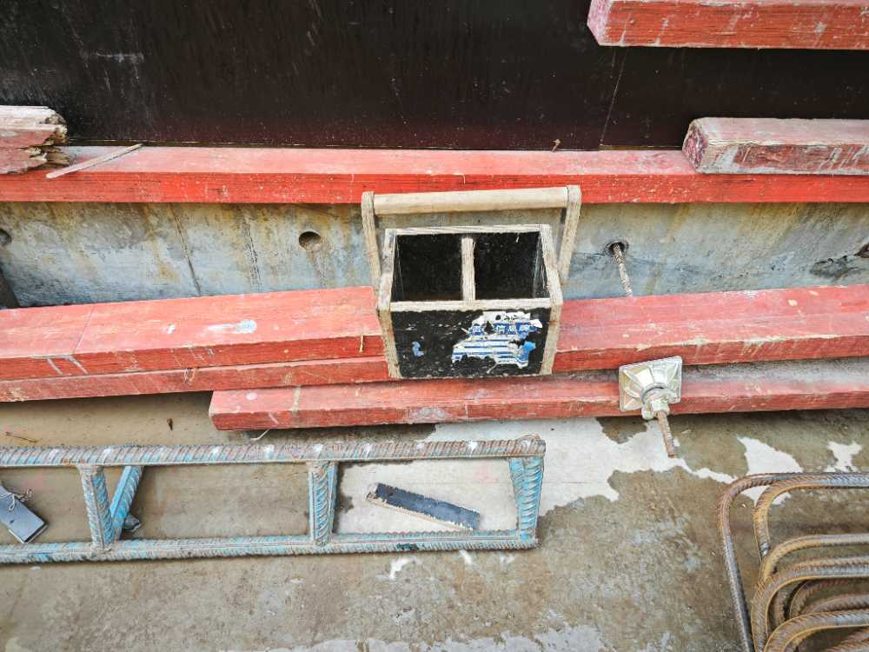
S-BZ-20250717-6701244 | 宁德项目 | D级 |  | 一般隐患排查 | 现场安全与应急设施/防护栏杆 | 5CI-5号常规岛/5BMP/5BMP全部区域/5BGF-B2段 | [C203318]徐德宇 | 中核二四 | B3段现场临边防护缺失挡脚板密目网 | 2025-07-22 | 23:59:59 | [P642333]朱恒展 | 2025-07-17 | 00:00:00 | 隐患整改 | HSE | HSN | [P642333]朱恒展 |  |  |  | [P642333]朱恒展 |  |  | 正常 | 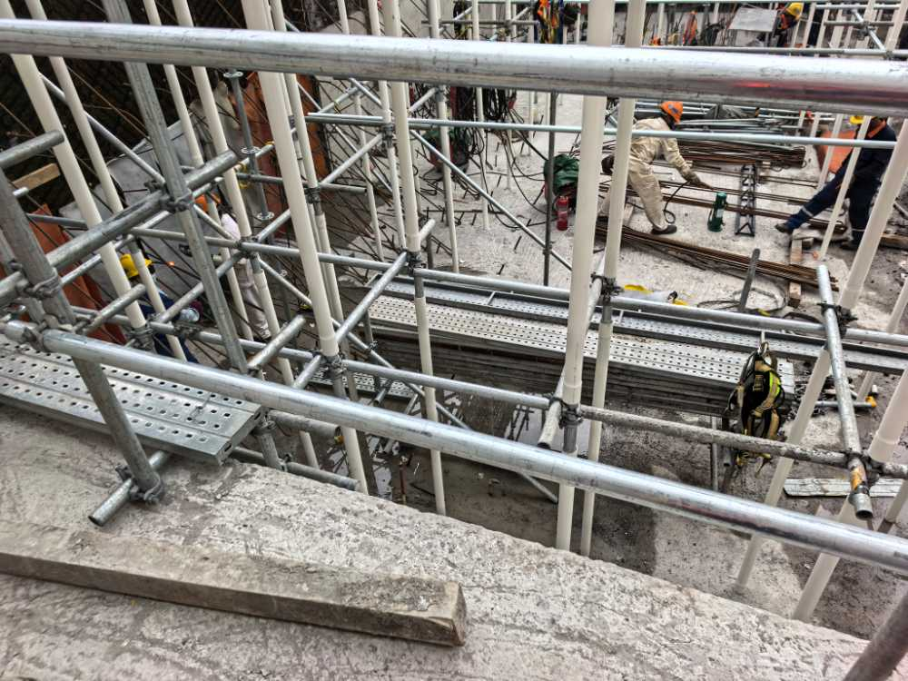
S-LF-20250712-9000947 | 陆丰项目 | D级 |  | 一般隐患排查 | 现场安全与应急设施/其它 | 5号核岛/5BNX/±0m | [C212985]刘泮成 | 中核二三（核岛安装） | 缺少抛撑 | 2025-07-17 | 23:59:59 | [P641037]刘俊彬 | 2025-07-12 | 00:00:00 | 办结 | HSE | HSL | [P641037]刘俊彬 | 是 | 2025-07-14 | 17:57:48 | [P641037]刘俊彬 |  |  | 完成 | 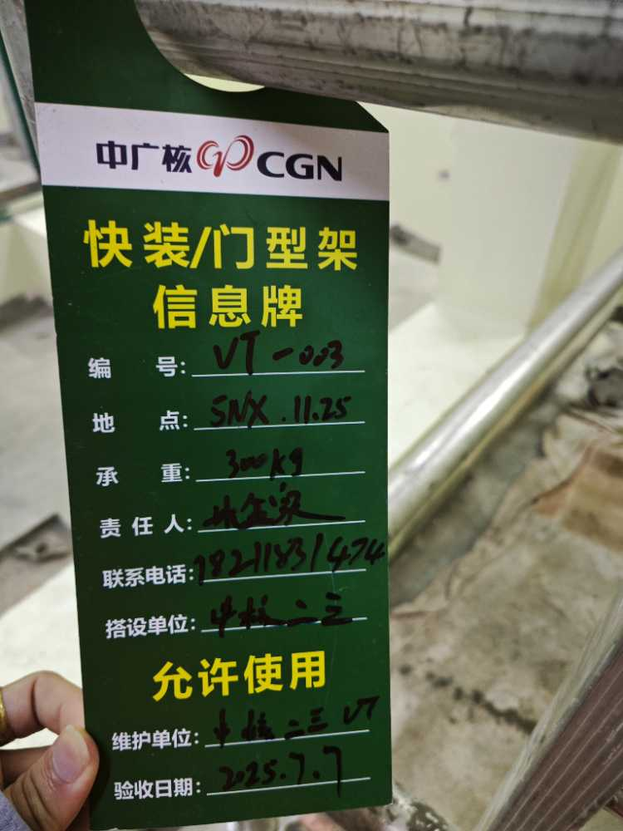
S-LF-20250713-7800786 | 陆丰项目 | D级 |  | 一般隐患排查 | 现场环境和条件/文明施工 | 控制区内BOP设施/7BEW | [C219644]陈智 | 中建二局（BOP） | 基坑有积水需及时抽干 | 2025-07-16 | 23:59:59 | [C219644]陈智 | 2025-07-13 | 00:00:00 | 办结 | 【LF】中建二局 | HSE管理部 | [C219644]陈智 | 是 | 2025-07-15 | 09:58:52 | [C219644]陈智 |  |  | 完成 | 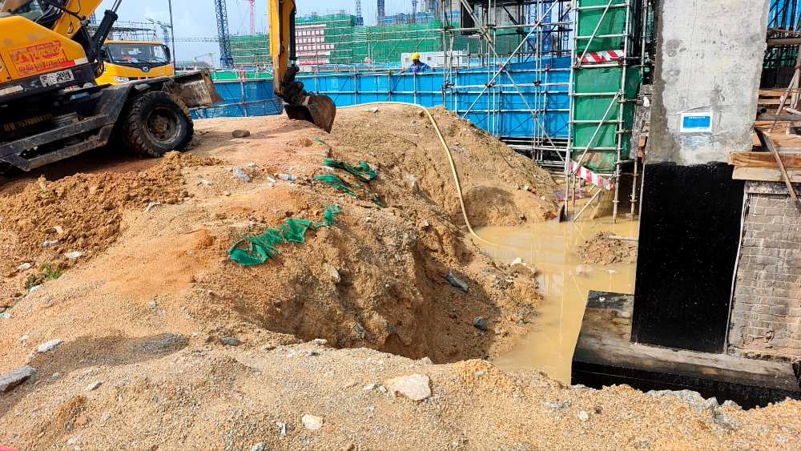
S-LF-20250714-0600030 | 陆丰项目 | D级 |  | 一般隐患排查 | 现场环境和条件/现场物项存放 | 5#常规岛/5BMX/AB跨 | [C203421]马志远 | 中建二局 | 汽机间0米，钢梁存放未设置防倾覆措施 | 2025-07-19 | 23:59:59 | [P634831]杨全 | 2025-07-14 | 00:00:00 | 办结 | HSE | HSL | [P634831]杨全 | 是 | 2025-07-18 | 07:16:37 | [P634831]杨全 |  |  | 完成 | 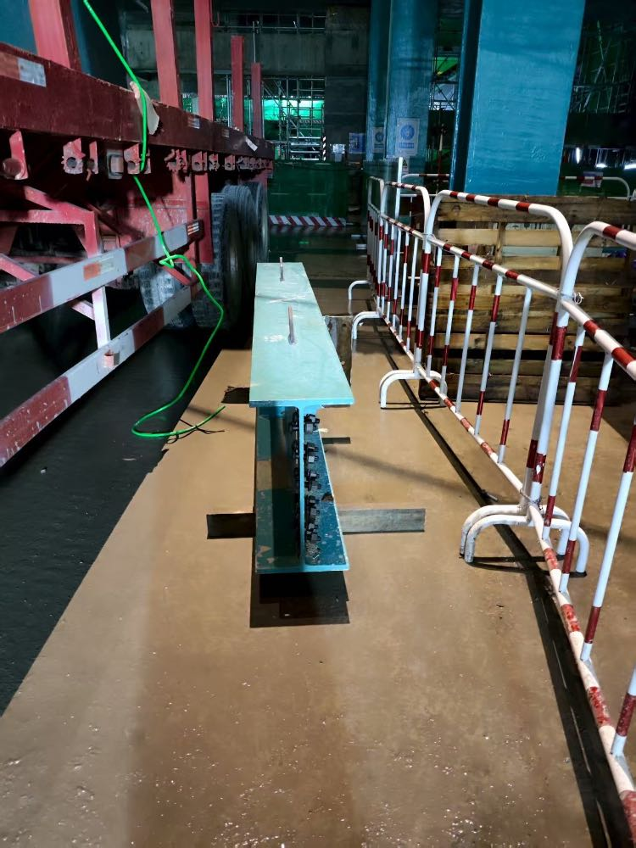
S-LF-20250715-1201612 | 陆丰项目 | D级 |  | 一般隐患排查 | 现场环境和条件/现场道路 | 控制区外BOP设施/BST | [C128136]聂鑫芳 | 中建三局（BOP） | bst钢管混乱堆放未及时清理 | 2025-07-22 | 23:59:59 | [P636482]汪子强 | 2025-07-15 | 00:00:00 | 隐患整改 | HSE | HSL | [P636482]汪子强 |  |  |  | [P636482]汪子强 |  |  | 正常 | 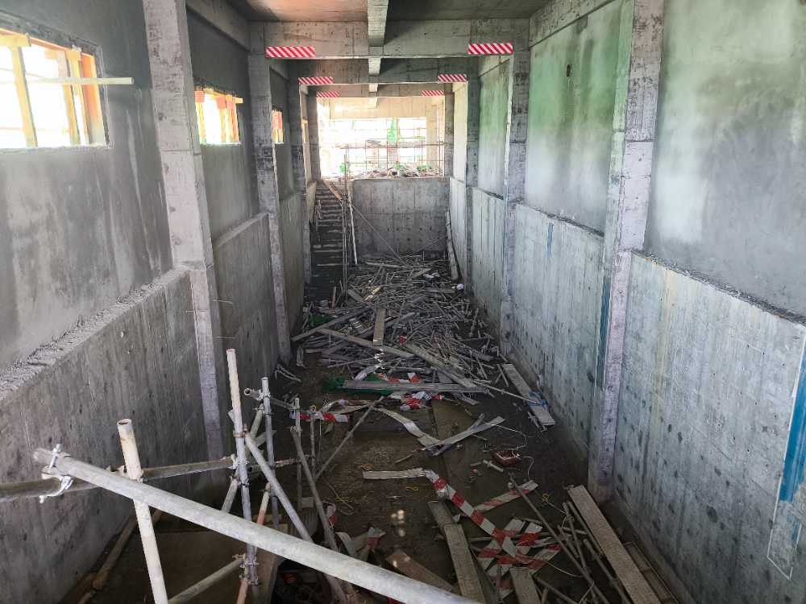
S-LF-20250716-3400782 | 陆丰项目 | D级 |  | 一般隐患排查 | 现场安全与应急设施/其它 | 2#常规岛/筏基/第1分区-17.15m | [C240165]龙永豪 | 中建二局（1/2#机组） | 2分区孔洞积水未及时排出 | 2025-07-23 | 23:59:59 | [P635307]唐宇 | 2025-07-16 | 00:00:00 | 隐患整改 | HSE | HSL | [P635307]唐宇 |  |  |  | [P635307]唐宇 |  |  | 正常 | 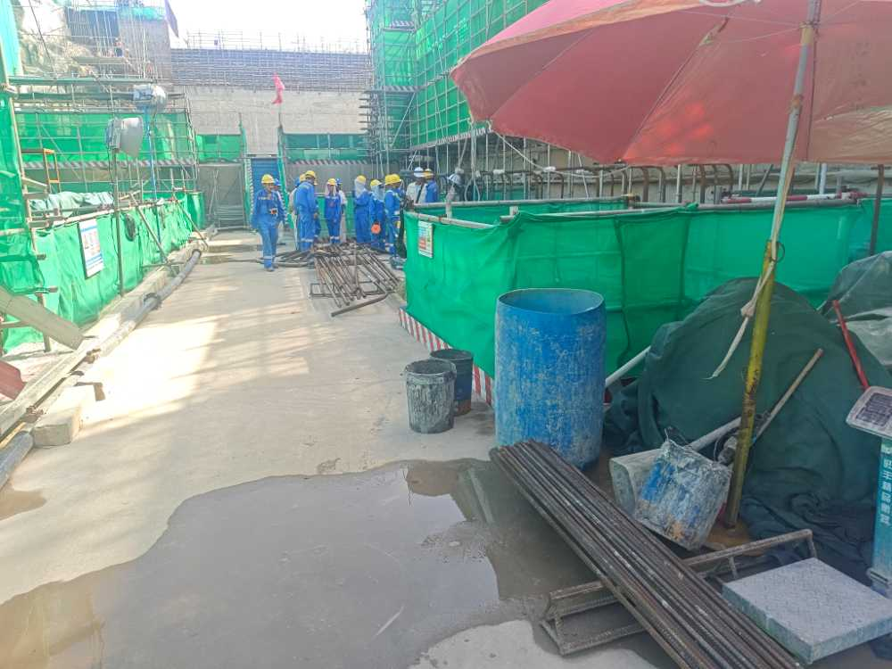
S-LF-20250716-9601073 | 陆丰项目 | D级 |  | 一般隐患排查 | 现场安全与应急设施/临时用电/电缆线路 | 6#常规岛/6BMP | [C198089]高保平 | 中建二局 | 7BES电源线未绝缘保护 | 2025-07-21 | 23:59:59 | [P632164]李志勇 | 2025-07-16 | 00:00:00 | 办结 | HSE | HSL | [P632164]李志勇 | 是 | 2025-07-18 | 14:09:44 | [P632164]李志勇 |  |  | 完成 | 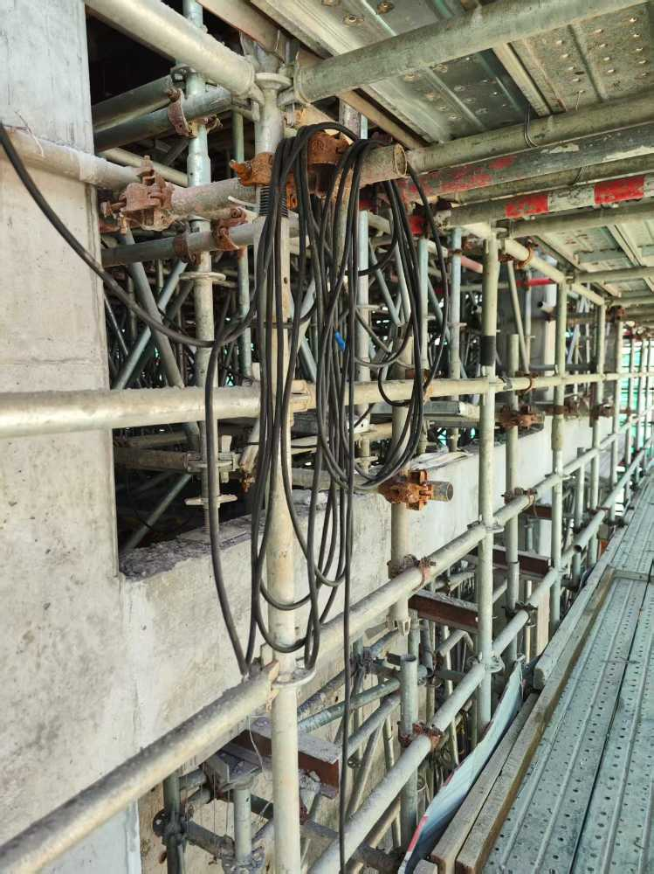
S-LF-20250718-5100003 | 陆丰项目 | D级 |  | 一般隐患排查 | 现场环境和条件/现场工作环境/照明设施和布置 | 控制区内BOP设施/BKB/BKQ | [C195384]杜杉 | 中建二局（BOP） | BKB照明灯固定措施不牢固 | 2025-07-25 | 23:59:59 | [P641038]卢智力 | 2025-07-17 | 00:00:00 | 隐患整改 | HSE | HSL | [P641038]卢智力 |  |  |  | [P641038]卢智力 |  |  | 正常 | 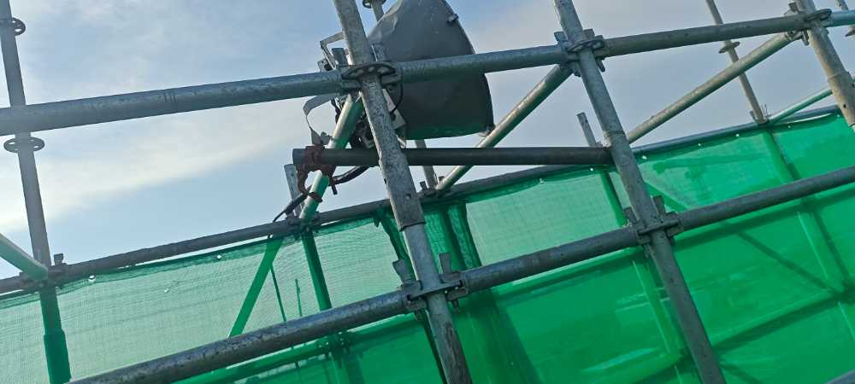
S-LF-20250718-6500109 | 陆丰项目 | D级 |  | 一般隐患排查 | 现场安全与应急设施/防护栏杆 | 海工区域/海工护岸/西导流堤/钢栈桥施工 | [C310879]王乐 | 中交四航局 | 西导流堤，防护栏杆无踢脚板 | 2025-07-23 | 23:59:59 | [P634837]张帅钦 | 2025-07-18 | 00:00:00 | 隐患整改 | HSE | HSL | [P634837]张帅钦 |  |  |  | [P634837]张帅钦 |  |  | 正常 | 